SUBESTACION ACHAGUAS
PRTSEN 2025-2031
PRT-ESTADO-NNN
PRT-APURE-32
ESTADO | MUNICIPIO | DIRECCION |  | SITUACION ACTUAL DEL PROYECTO | FASE DEL PROYECTO | TIPO DE INSTALACIÓN | NOMBRE DE LA INSTALACIÓN | NIVEL DE TENSIÓN | UNIDAD DE MEDIDA ( MVA, MW, km) | CAPACIDAD KM o MVAR
APURE | ACHAGUAS | ACHAGUAS |  | CON INGENIERIA DE DETALLE | POR EJECUTAR | SUBESTACIÓN | SUBESTACIÓN ACHAGUAS | 34.5 KV | MVA | 10
NOMBRE DEL PROYECTO |  |  |  | FOTOGRAFIA
REHABILITACIÓN DE SUBESTACIÓN ACHAGUAS |  |  |  | 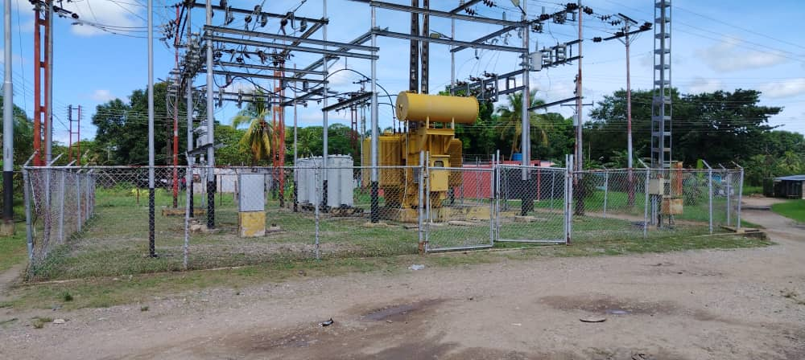
DESCRIPCION DEL PROYECTO
REHABILITACION INTEGRAL DE LA SUBESTACION DE DISTRIBUCIÓN
ALCANCE DEL PROYECTO
RECUPERAR LA SUBESTACIÓN ACHAGUAS INSTALANDO LOS EQUIPOS DE PROTECCIÓN Y CONTROL , ADEMAS DE OPTIMIZAR LAS SALIDAS DE LOS CIRCUITOS.
IMPACTO PARA EL SEN
OPTIMIZACIÓN DE LA SUBESTACIÓN ACHAGUAS DEL MUNICIPIO ACHAGUAS
NÙMERO DE FAMILIAS BENEFICIADAS
APROXIMADAMENTE 5000 FAMILIAS
PERIODO DE EJECUCIÓN | LAPSO DE EJECUCION (EN MESES) | INICIO | FIN
 | 2 | 2028-02-02 | 2028-04-02
MONTO DE INVERSION ($) | 65,201.20 | FUENTE DE FINANCIAMIENTO |  | 2025 | 2026 | 2027 | 2028 | 2029 | 2030 | 2031
 |  |  |  |  |  |  | FEBRERO
OBSERVACIONES

SUBESTACION SAN JUAN DE PAYARA
PRTSEN 2025-2031
PRT-ESTADO-NNN
PRT-APURE-31
ESTADO | MUNICIPIO | DIRECCION |  | SITUACION ACTUAL DEL PROYECTO | FASE DEL PROYECTO | TIPO DE INSTALACIÓN | NOMBRE DE LA INSTALACIÓN | NIVEL DE TENSIÓN | UNIDAD DE MEDIDA ( MVA, MW, km) | CAPACIDAD KM o MVAR
APURE | PEDRO CAMEJO | SAN JUAN DE PAYARA |  | CON INGENIERIA DE DETALLE | POR EJECUTAR | SUBESTACIÓN | SUBESTACIÓN SAN JUAN DE PAYARA | 34.5 KV | MVA | 15
NOMBRE DEL PROYECTO |  |  |  | FOTOGRAFIA
REHABILITACIÓN DE SUBESTACIÓN SAN JUAN DE PAYARA |  |  |  | 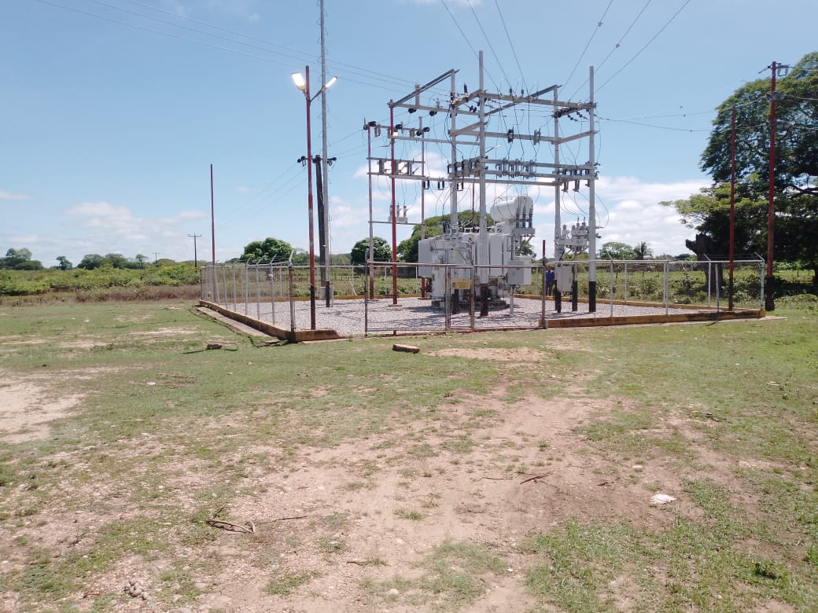
DESCRIPCION DEL PROYECTO
REHABILITACION INTEGRAL DE LA SUBESTACION DE DISTRIBUCION
ALCANCE DEL PROYECTO
RECUPERAR LA SUBESETACIÓN SAN JUAN DE PAYARA INSTALANDO LOS EQUIPOS DE PROTECCIÓN Y CONTROL, DESCARGAR EL CIRCUITO SAN RAFAEL 13,8KV, ADEMAS DE OTIMIZAR LAS SALIDAS DE LOS CIRCUITOS.
IMPACTO PARA EL SEN
OPTIMIZACIÓN DE LA SUBESTACIÓN SAN JUAN DE PAYARA DEL MUNICIPIO PEDRO CAMEJO
NÙMERO DE FAMILIAS BENEFICIADAS
APROXIMADAMENTE 10000 FAMILIAS
PERIODO DE EJECUCIÓN | LAPSO DE EJECUCION (EN MESES) | INICIO | FIN
 | 2 | 2029-04-04 | 2029-06-04
MONTO DE INVERSION ($) | 75,582.94 | FUENTE DE FINANCIAMIENTO |  | 2025 | 2026 | 2027 | 2028 | 2029 | 2030 | 2031
 |  |  |  |  |  |  |  | ABRIL
OBSERVACIONES

SUBESTACION EL NULA
PRTSEN 2025-2031
PRT-ESTADO-NNN
PRT-APURE-30
ESTADO | MUNICIPIO | DIRECCION |  | SITUACION ACTUAL DEL PROYECTO | FASE DEL PROYECTO | TIPO DE INSTALACIÓN | NOMBRE DE LA INSTALACIÓN | NIVEL DE TENSIÓN | UNIDAD DE MEDIDA ( MVA, MW, km) | CAPACIDAD KM o MVAR
APURE | PAEZ | EL NULA |  | CON INGENIERIA DE DETALLE | POR EJECUTAR | SUBESTACIÓN | SUBESTACION EL NULA | 34.5 KV | MVA | 10
NOMBRE DEL PROYECTO |  |  |  | FOTOGRAFIA
REHABILITACIÓN DE SUBESTACION EL NULA |  |  |  | 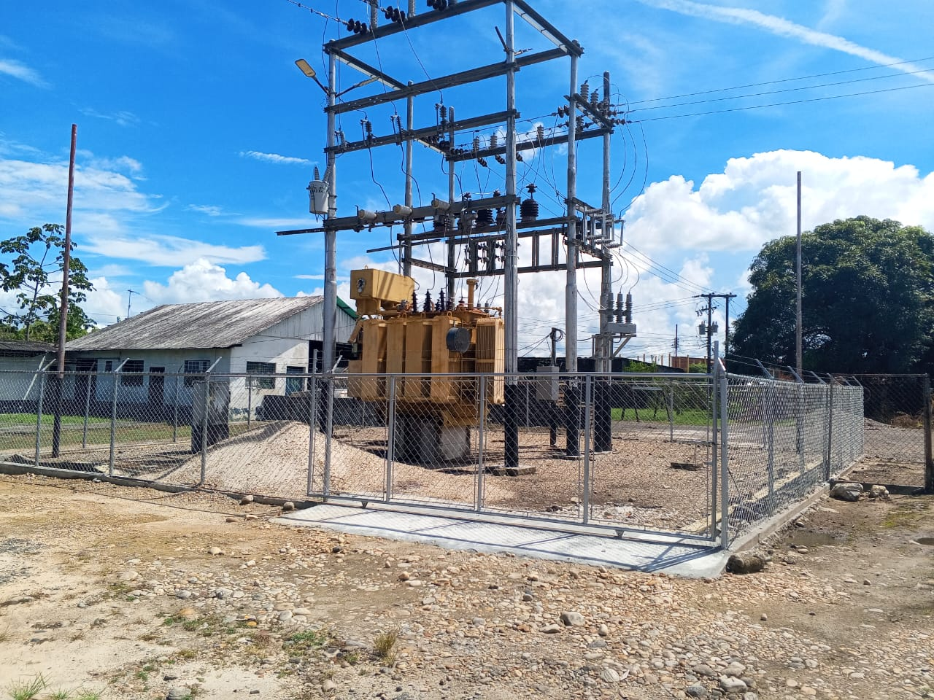
DESCRIPCION DEL PROYECTO
REHABILITACION INTEGRAL DE LA SUBESTACION DE DISTRIBUCION
ALCANCE DEL PROYECTO
RECUPERAR LA SUBESETACIÓN EL NULA INSTALANDO LOS EQUIPOS DE PROTECCIÓN Y CONTROL , ADEMAS DE OPTIMIZAR LAS SALIDAS DE LOS CIRCUITOS.
IMPACTO PARA EL SEN
OPTIMIZACIÓN DE LA SUBESTACIÓN EL NULA DEL MUNICIPIO PAEZ
NÙMERO DE FAMILIAS BENEFICIADAS
APROXIMADAMENTE 10000 FAMILIAS
PERIODO DE EJECUCIÓN | LAPSO DE EJECUCION (EN MESES) | INICIO | FIN
 | 2 | 2026-04-06 | 2026-06-06
MONTO DE INVERSION ($) | 511,666.87 | FUENTE DE FINANCIAMIENTO |  | 2025 | 2026 | 2027 | 2028 | 2029 | 2030 | 2031
 |  |  |  |  | ABRIL
OBSERVACIONES

SUBESTACION ARICHUNA
PRTSEN 2025-2031
PRT-ESTADO-NNN
PRT-APURE-29
ESTADO | MUNICIPIO | DIRECCION |  | SITUACION ACTUAL DEL PROYECTO | FASE DEL PROYECTO | TIPO DE INSTALACIÓN | NOMBRE DE LA INSTALACIÓN | NIVEL DE TENSIÓN | UNIDAD DE MEDIDA ( MVA, MW, km) | CAPACIDAD KM o MVAR
APURE | SAN FERNANDO | ARICHUNA |  | CON INGENIERIA DE DETALLE | POR EJECUTAR | SUBESTACIÓN | SUBESTACIÓN ARICHUNA | 34.5 KV | MVA | 10
NOMBRE DEL PROYECTO |  |  |  | FOTOGRAFIA
REHABILITACIÓN DE SUBESTACIÓN ARICHUNA |  |  |  | 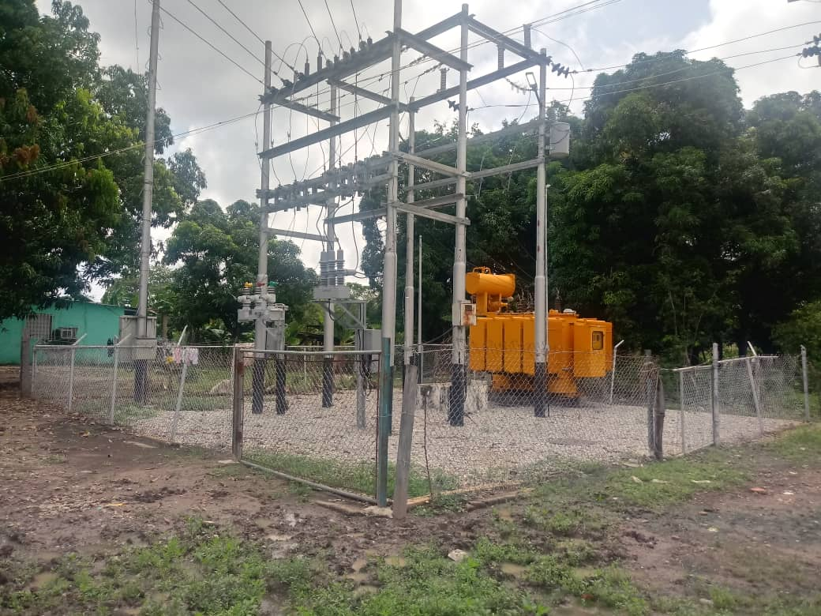
DESCRIPCION DEL PROYECTO
REHABILITACION INTEGRAL DE LA SUBESTACION DE DISTRIBUCION
ALCANCE DEL PROYECTO
RECUPERAR LA SUBESETACIÓN ARICHUNA INSTALANDO LOS EQUIPOS DE PROTECCIÓN Y CONTROL , ADEMAS DE OPTIMIZAR LAS SALIDAS DE LOS CIRCUITOS.
IMPACTO PARA EL SEN
OPTIMIZACIÓN DE LA SUBESTACIÓN ARICHUNA DEL MUNICIPIO SAN FERNANDO.
NÙMERO DE FAMILIAS BENEFICIADAS
APROXIMADAMENTE 10000 FAMILIAS
PERIODO DE EJECUCIÓN | LAPSO DE EJECUCION (EN MESES) | INICIO | FIN
 | 2 | 2027-10-10 | 2027-12-10
MONTO DE INVERSION ($) | 58,465.36 | FUENTE DE FINANCIAMIENTO |  | 2025 | 2026 | 2027 | 2028 | 2029 | 2030 | 2031
 |  |  |  |  |  | OCTUBRE
OBSERVACIONES

SUBESTACION MATADERO INDUSTRIAL
PRTSEN 2025-2031
PRT-ESTADO-NNN
PRT-APURE-28
ESTADO | MUNICIPIO | DIRECCION |  | SITUACION ACTUAL DEL PROYECTO | FASE DEL PROYECTO | TIPO DE INSTALACIÓN | NOMBRE DE LA INSTALACIÓN | NIVEL DE TENSIÓN | UNIDAD DE MEDIDA ( MVA, MW, km) | CAPACIDAD KM o MVAR
APURE | MUÑOZ | SECTOR SAN FRANCISCO |  | CON INGENIERIA DE DETALLE | POR EJECUTAR | SUBESTACIÓN | SUBESTACIÓN MATADERO INDUSTRIAL | 34.5 KV | MVA | 5
NOMBRE DEL PROYECTO |  |  |  | FOTOGRAFIA
REHABILITACIÓN DE SUBESTACIÓN MATADERO INDUSTRIAL |  |  |  | 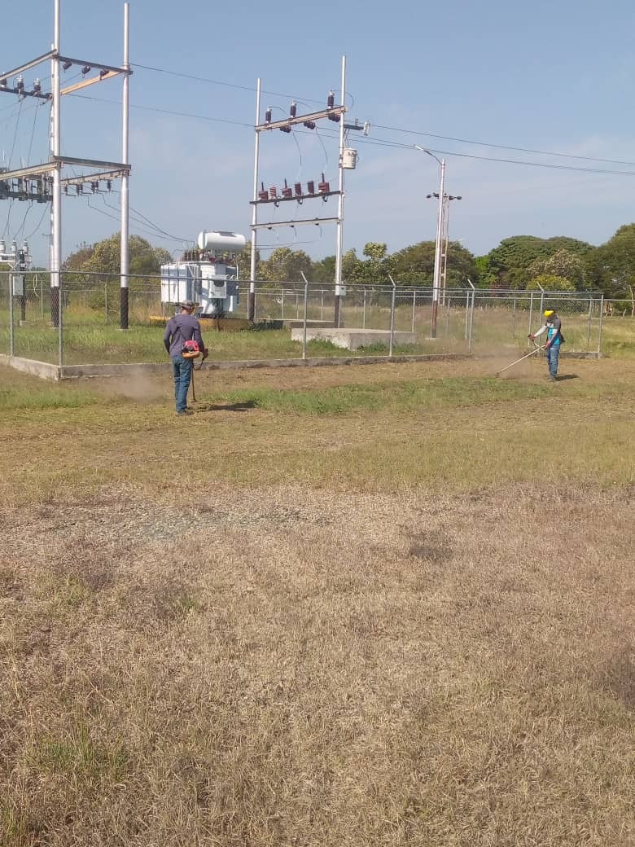
DESCRIPCION DEL PROYECTO
REHABILITACION INTEGRAL DE LA SUBESTACION DE DISTRIBUCION
ALCANCE DEL PROYECTO
RECUPERAR LA SUBESETACIÓN MATADERO INDUSTRIAL INSTALANDO LOS EQUIPOS DE PROTECCIÓN Y CONTROL, ADEMAS DE OPTIMIZAR LAS SALIDAS DE LOS CIRCUITOS.
IMPACTO PARA EL SEN
OPTIMIZACIÓN DE LA SUBESTACIÓN MATADERO INDUSTRIAL DEL MUNICIPIO MUÑOZ
NÙMERO DE FAMILIAS BENEFICIADAS
APROXIMADAMENTE 2500 FAMILIAS
PERIODO DE EJECUCIÓN | LAPSO DE EJECUCION (EN MESES) | INICIO | FIN
 | 1 | 2029-10-10 | 2029-11-10
MONTO DE INVERSION ($) | 9,328.00 | FUENTE DE FINANCIAMIENTO |  | 2025 | 2026 | 2027 | 2028 | 2029 | 2030 | 2031
 |  |  |  |  |  |  |  | OCTUBRE
OBSERVACIONES

SUBESTACION SANTA RITA
PRTSEN 2025-2031
PRT-ESTADO-NNN
PRT-APURE-27
ESTADO | MUNICIPIO | DIRECCION |  | SITUACION ACTUAL DEL PROYECTO | FASE DEL PROYECTO | TIPO DE INSTALACIÓN | NOMBRE DE LA INSTALACIÓN | NIVEL DE TENSIÓN | UNIDAD DE MEDIDA ( MVA, MW, km) | CAPACIDAD KM o MVAR
APURE | ROMULO GALLEGOS | SANTA RITA |  | CON INGENIERIA DE DETALLE | POR EJECUTAR | SUBESTACIÓN | SUBESTACIÓN SANTA RITA | 34.5 KV | MVA | 10
NOMBRE DEL PROYECTO |  |  |  | FOTOGRAFIA
REHABILITACIÓN DE SUBESTACIÓN SANTA RITA |  |  |  | 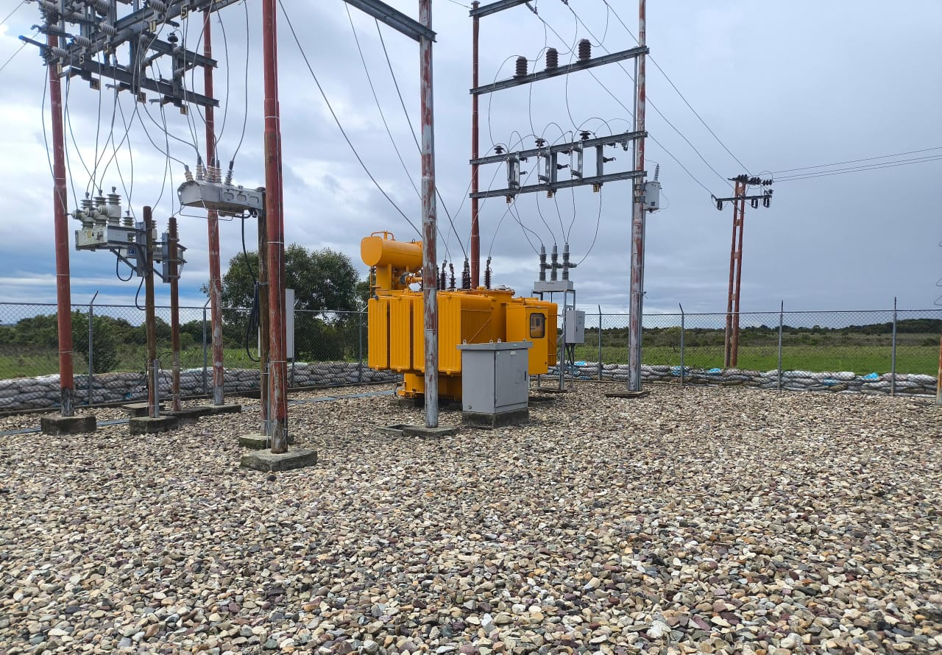
DESCRIPCION DEL PROYECTO
REHABILITACION INTEGRAL DE LA SUBESTACION DE DISTRIBUCION
ALCANCE DEL PROYECTO
RECUPERAR LA SUBESETACIÓN SANTA RITA INSTALANDO LOS EQUIPOS DE PROTECCIÓN Y CONTROL, DESCARGAR EL CIRCUITO ESCAMOTO 13,8KV, ADEMAS DE OPTIMIZAR LAS SALIDAS DE LOS CIRCUITOS.
IMPACTO PARA EL SEN
OPTIMIZACIÓN DE LA SUBESTACIÓN SANTA RITA DEL MUNICIPIO ROMULO GALLEGOS
NÙMERO DE FAMILIAS BENEFICIADAS
APROXIMADAMENTE 10000 FAMILIAS
PERIODO DE EJECUCIÓN | LAPSO DE EJECUCION (EN MESES) | INICIO | FIN
 | 2 | 2027-04-04 | 2027-06-04
MONTO DE INVERSION ($) | 63,808.00 | FUENTE DE FINANCIAMIENTO |  | 2025 | 2026 | 2027 | 2028 | 2029 | 2030 | 2031
 |  |  |  |  |  | ABRIL
OBSERVACIONES

SUBESTACION EL AMPARO
PRTSEN 2025-2031
PRT-ESTADO-NNN
PRT-APURE-25
ESTADO | MUNICIPIO | DIRECCION |  | SITUACION ACTUAL DEL PROYECTO | FASE DEL PROYECTO | TIPO DE INSTALACIÓN | NOMBRE DE LA INSTALACIÓN | NIVEL DE TENSIÓN | UNIDAD DE MEDIDA ( MVA, MW, km) | CAPACIDAD KM o MVAR
APURE | PAEZ | EL AMPARO |  | CON INGENIERIA DE DETALLE | POR EJECUTAR | SUBESTACIÓN | SUBESTACIÓN EL AMPARO | 34.5 KV | MVA | 10
NOMBRE DEL PROYECTO |  |  |  | FOTOGRAFIA
REHABILITACIÓN DE SUBESTACIÓN EL AMPARO |  |  |  | 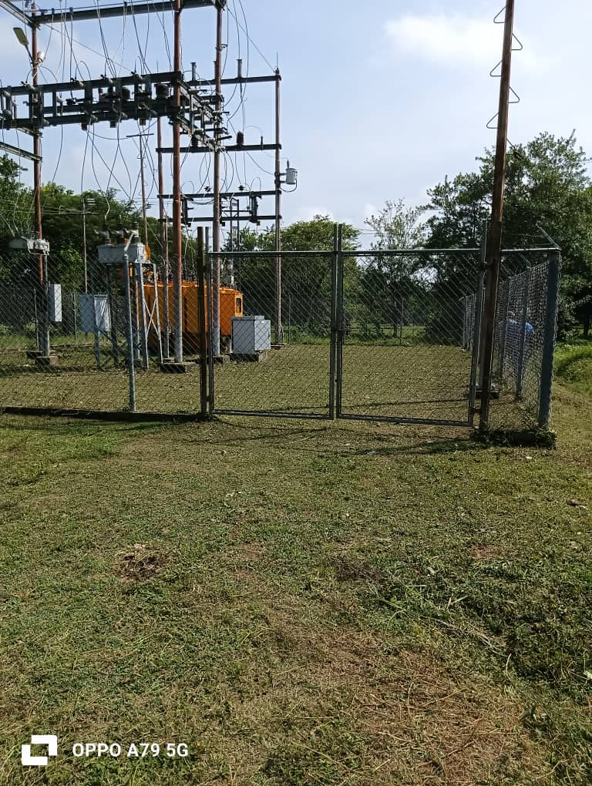
DESCRIPCION DEL PROYECTO
REHABILITACION INTEGRAL DE LA SUBESTACION DE DISTRIBUCION
ALCANCE DEL PROYECTO
RECUPERAR LA SUBESETACIÓN EL AMPARO INSTALANDO LOS EQUIPOS DE PROTECCIÓN Y CONTROL, DESCARGAR EL CIRCUITO AMPARO I 13,8KV, ADEMAS DE OPTIMIZAR LAS SALIDAS DE LOS CIRCUITOS.
IMPACTO PARA EL SEN
OPTIMIZACIÓN DE LA SUBESTACIÓN EL AMPARO DEL MUNICIPIO PAEZ
NÙMERO DE FAMILIAS BENEFICIADAS
APROXIMADAMENTE 10000 FAMILIAS
PERIODO DE EJECUCIÓN | LAPSO DE EJECUCION (EN MESES) | INICIO | FIN
 | 2 | 2028-07-07 | 2028-09-07
MONTO DE INVERSION ($) | 76,947.00 | FUENTE DE FINANCIAMIENTO |  | 2025 | 2026 | 2027 | 2028 | 2029 | 2030 | 2031
 |  |  |  |  |  |  | JULIO
OBSERVACIONES

SUBESTACION LA VICTORIA
PRTSEN 2025-2031
PRT-ESTADO-NNN
PRT-APURE-24
ESTADO | MUNICIPIO | DIRECCION |  | SITUACION ACTUAL DEL PROYECTO | FASE DEL PROYECTO | TIPO DE INSTALACIÓN | NOMBRE DE LA INSTALACIÓN | NIVEL DE TENSIÓN | UNIDAD DE MEDIDA ( MVA, MW, km) | CAPACIDAD KM o MVAR
APURE | PAEZ | LA VICTORIA |  | CON INGENIERIA DE DETALLE | POR EJECUTAR | SUBESTACIÓN | SUBESTACIÓN LA VICTORIA | 34.5 KV | MVA | 5
NOMBRE DEL PROYECTO |  |  |  | FOTOGRAFIA
REHABILITACIÓN DE SUBESTACIÓN LA VICTORIA |  |  |  | 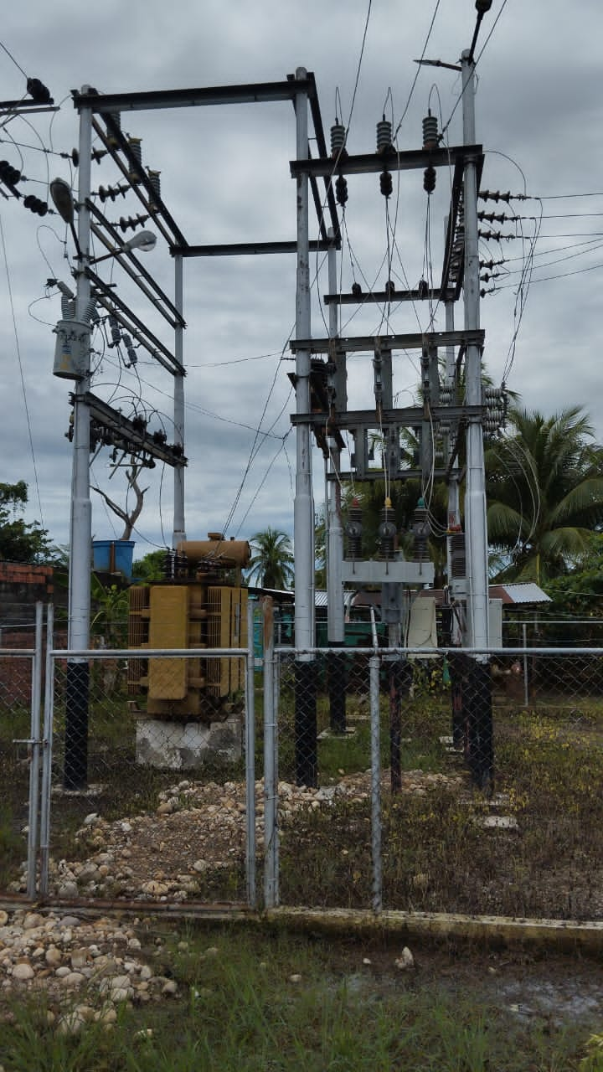
DESCRIPCION DEL PROYECTO
REHABILITACION INTEGRAL DE LA SUBESTACION DE DISTRIBUCION
ALCANCE DEL PROYECTO
RECUPERAR LA SUBESETACIÓN LA VICTORIA INSTALANDO LOS EQUIPOS DE PROTECCIÓN Y CONTROL, DESCARGAR EL CIRCUITO SANTA ROSA 13,8KV, ADEMAS DE OPTIMIZAR LAS SALIDAS DE LOS CIRCUITOS.
IMPACTO PARA EL SEN
OPTIMIZACIÓN DE LA SUBESTACIÓN LA VICTORIA DEL MUNICIPIO PAEZ
NÙMERO DE FAMILIAS BENEFICIADAS
APROXIMADAMENTE 5000 FAMILIAS
PERIODO DE EJECUCIÓN | LAPSO DE EJECUCION (EN MESES) | INICIO | FIN
 | 2 | 2026-07-10 | 2026-09-10
MONTO DE INVERSION ($) | 300,788.00 | FUENTE DE FINANCIAMIENTO |  | 2025 | 2026 | 2027 | 2028 | 2029 | 2030 | 2031
 |  |  |  |  | JULIO
OBSERVACIONES

SUBESTACION LAS TIAMITAS
PRTSEN 2025-2031
PRT-ESTADO-NNN
PRT-APURE-23
ESTADO | MUNICIPIO | DIRECCION |  | SITUACION ACTUAL DEL PROYECTO | FASE DEL PROYECTO | TIPO DE INSTALACIÓN | NOMBRE DE LA INSTALACIÓN | NIVEL DE TENSIÓN | UNIDAD DE MEDIDA ( MVA, MW, km) | CAPACIDAD KM o MVAR
APURE | MUÑOZ | LAS TIAMITAS |  | CON INGENIERIA DE DETALLE | POR EJECUTAR | SUBESTACIÓN | SUBESTACIÓN LAS TIAMITAS | 34.5 KV | MVA | 10
NOMBRE DEL PROYECTO |  |  |  | FOTOGRAFIA
REUBICACION Y REHABILITACIÓN DE SUBESTACIÓN LAS TIAMITAS |  |  |  | 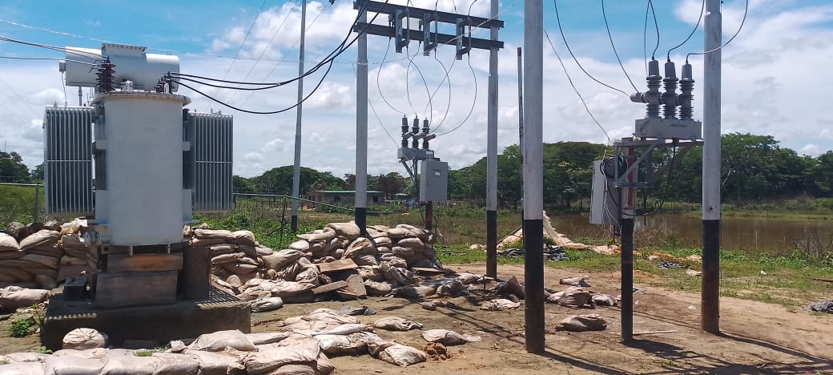
DESCRIPCION DEL PROYECTO
REHABILITACION INTEGRAL DE LA SUBESTACION DE DISTRIBUCION
ALCANCE DEL PROYECTO
REUBICACION Y RECUPERAR LA SUBESETACIÓN LAS TIAMITAS INSTALANDO LOS EQUIPOS DE PROTECCIÓN Y CONTROL , ADEMAS DE OPTIMIZAR LAS SALIDAS DE LOS CIRCUITOS.
IMPACTO PARA EL SEN
OPTIMIZACIÓN DE LA SUBESTACIÓN UNELLEZ DEL MUNICIPIO SAN FERNANDO
NÙMERO DE FAMILIAS BENEFICIADAS
APROXIMADAMENTE 3000 FAMILIAS
PERIODO DE EJECUCIÓN | LAPSO DE EJECUCION (EN MESES) | INICIO | FIN
 | 5 | 2026-02-01 | 2026-06-01
MONTO DE INVERSION ($) | 632,894.35 | FUENTE DE FINANCIAMIENTO |  | 2025 | 2026 | 2027 | 2028 | 2029 | 2030 | 2031
 |  |  |  |  | FEBRERO
OBSERVACIONES
REQUIERE REUBICACION DEBIDO A LA AFECTACION POR INUNDACION EN EL INVIERNO DEL 2025.

SUBESTACION UNELLEZ
PRTSEN 2025-2031
PRT-ESTADO-NNN
PRT-APURE-22
ESTADO | MUNICIPIO | DIRECCION |  | SITUACION ACTUAL DEL PROYECTO | FASE DEL PROYECTO | TIPO DE INSTALACIÓN | NOMBRE DE LA INSTALACIÓN | NIVEL DE TENSIÓN | UNIDAD DE MEDIDA ( MVA, MW, km) | CAPACIDAD KM o MVAR
APURE | SAN FERNANDO | UNELLEZ |  | CON INGENIERIA DE DETALLE | POR EJECUTAR | SUBESTACIÓN | SUBESTACIÓN UNELLEZ | 34.5 KV | MVA | 20
NOMBRE DEL PROYECTO |  |  |  | FOTOGRAFIA
REHABILITACIÓN DE SUBESTACIÓN UNELLEZ |  |  |  | 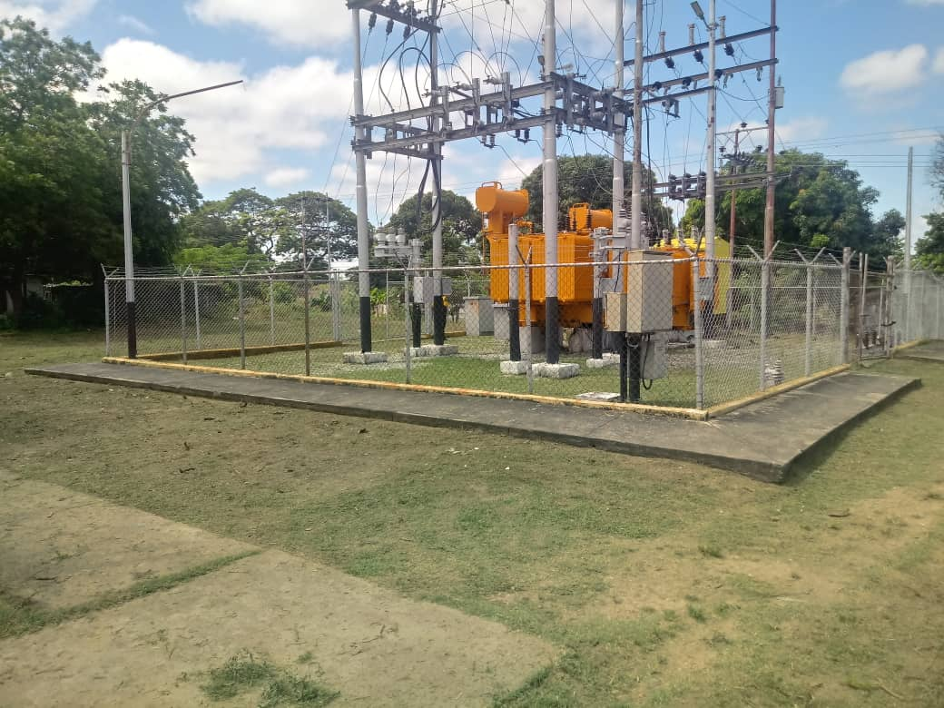
DESCRIPCION DEL PROYECTO
REHABILITACION INTEGRAL DE LA SUBESTACION DE DISTRIBUCION
ALCANCE DEL PROYECTO
RECUPERAR LA SUBESETACIÓN UNELLEZ INSTALANDO LOS EQUIPOS DE PROTECCIÓN Y CONTROL, DESCARGAR EL CIRCUITO ROMULO GALLEGOS 13,8KV, ADEMAS DE OPTIMIZAR LAS SALIDAS DE LOS CIRCUITOS.
IMPACTO PARA EL SEN
OPTIMIZACIÓN DE LA SUBESTACIÓN UNELLEZ DEL MUNICIPIO SAN FERNANDO
NÙMERO DE FAMILIAS BENEFICIADAS
APROXIMADAMENTE 20.000 FAMILIAS
PERIODO DE EJECUCIÓN | LAPSO DE EJECUCION (EN MESES) | INICIO | FIN
 | 2 | 2029-02-02 | 2029-04-02
MONTO DE INVERSION ($) | 77,688.00 | FUENTE DE FINANCIAMIENTO |  | 2025 | 2026 | 2027 | 2028 | 2029 | 2030 | 2031
 |  |  |  |  |  |  |  | FEBRERO
OBSERVACIONES

SUBESTACION BETHEL
PRTSEN 2025-2031
PRT-ESTADO-NNN
PRT-APURE-21
ESTADO | MUNICIPIO | DIRECCION |  | SITUACION ACTUAL DEL PROYECTO | FASE DEL PROYECTO | TIPO DE INSTALACIÓN | NOMBRE DE LA INSTALACIÓN | NIVEL DE TENSIÓN | UNIDAD DE MEDIDA ( MVA, MW, km) | CAPACIDAD KM o MVAR
APURE | BIRUACA | BETHEL |  | CON INGENIERIA DE DETALLE | POR EJECUTAR | SUBESTACIÓN | SUBESTACIÓN BETHEL | 34.5 KV | MVA | 10
NOMBRE DEL PROYECTO |  |  |  | FOTOGRAFIA
REHABILITACIÓN DE SUBESTACIÓN BETHEL |  |  |  | 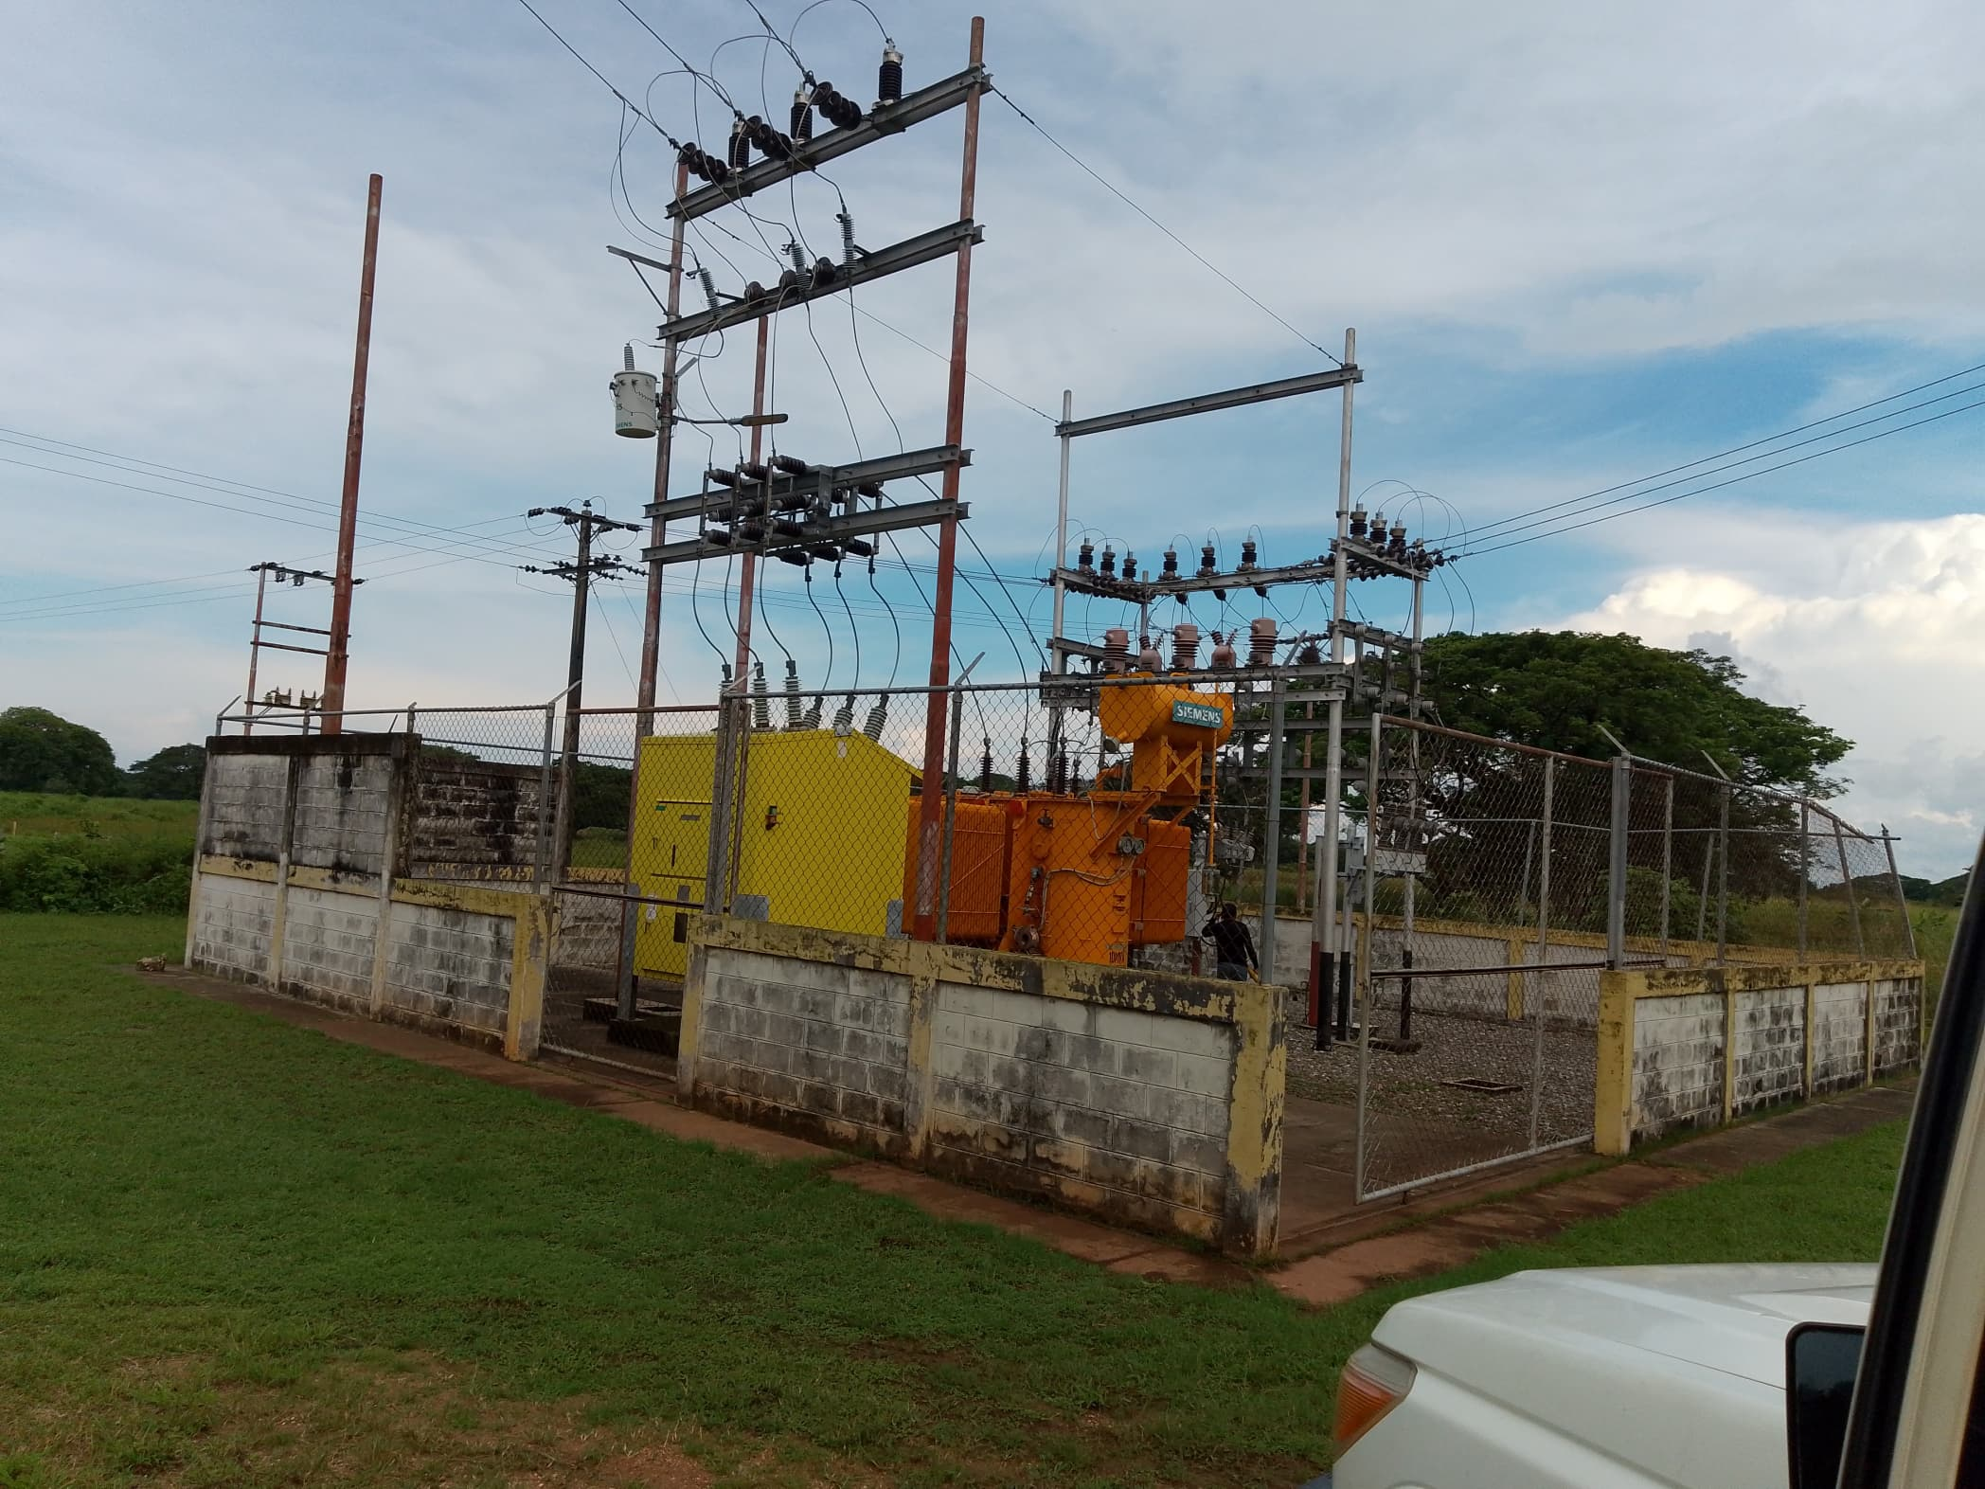
DESCRIPCION DEL PROYECTO
REHABILITACION INTEGRAL DE LA SUBESTACION DE DISTRIBUCION
ALCANCE DEL PROYECTO
RECUPERAR LA SUBESETACIÓN BETHEL INSTALANDO LOS EQUIPOS DE PROTECCIÓN Y CONTROL, DESCARGAR EL CIRCUITO LA MORITA 13,8KV, ADEMAS DE OPTIMIZAR LAS SALIDAS DE LOS CIRCUITOS.
IMPACTO PARA EL SEN
OPTIMIZACIÓN DE LA SUBESTACIÓN BETHEL DEL MUNICIPIO BIRUACA.
NÙMERO DE FAMILIAS BENEFICIADAS
APROXIMADAMENTE 7000 FAMILIAS
PERIODO DE EJECUCIÓN | LAPSO DE EJECUCION (EN MESES) | INICIO | FIN
 | 2 | 2028-10-10 | 2028-12-10
MONTO DE INVERSION ($) | 16,775.91 | FUENTE DE FINANCIAMIENTO |  | 2025 | 2026 | 2027 | 2028 | 2029 | 2030 | 2031
 |  |  |  |  |  |  | OCTUBRE
OBSERVACIONES

SUBESTACION EL YAGUAL
PRTSEN 2025-2031
PRT-ESTADO-NNN
PRT-APURE-20
ESTADO | MUNICIPIO | DIRECCION |  | SITUACION ACTUAL DEL PROYECTO | FASE DEL PROYECTO | TIPO DE INSTALACIÓN | NOMBRE DE LA INSTALACIÓN | NIVEL DE TENSIÓN | UNIDAD DE MEDIDA ( MVA, MW, km) | CAPACIDAD KM o MVAR
APURE | ACHAGUAS | EL YAGUAL |  | CON INGENIERIA DE DETALLE | POR EJECUTAR | SUBESTACIÓN | SUBESTACIÓN EL YAGUAL | 34.5 KV | MVA | 5
NOMBRE DEL PROYECTO |  |  |  | FOTOGRAFIA
REHABILITACIÓN DE SUBESTACIÓN EL YAGUAL |  |  |  | 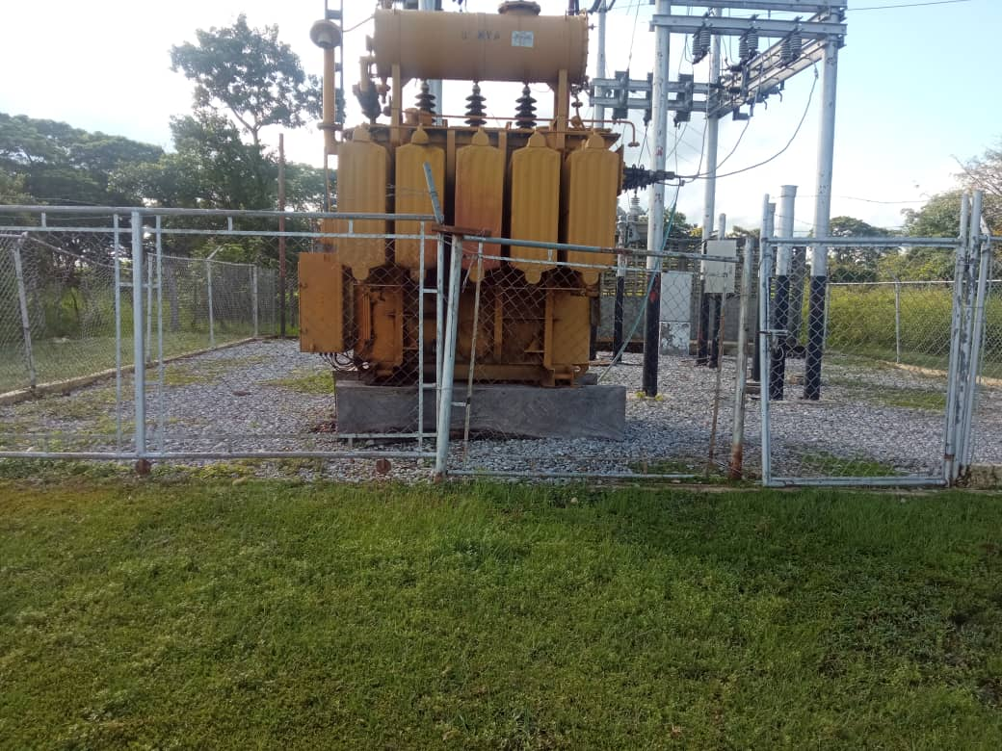
DESCRIPCION DEL PROYECTO
REHABILITACION INTEGRAL DE LA SUBESTACION DE DISTRIBUCION
ALCANCE DEL PROYECTO
RECUPERAR LA SUBESETACIÓN EL YAGUAL INSTALANDO LOS EQUIPOS DE PROTECCIÓN Y CONTROL, DESCARGAR EL CIRCUITO GUACHARA 13,8KV, ADEMAS DE OPTIMIZAR LAS SALIDAS DE LOS CIRCUITOS.
IMPACTO PARA EL SEN
OPTIMIZACIÓN DE LA SUBESTACIÓN EL YAGUAL DEL MUNICIPIO ACHAGUAS.
NÙMERO DE FAMILIAS BENEFICIADAS
APROXIMADAMENTE 5000 FAMILIAS
PERIODO DE EJECUCIÓN | LAPSO DE EJECUCION (EN MESES) | INICIO | FIN
 | 2 | 2027-02-02 | 2027-04-03
MONTO DE INVERSION ($) | 73,856.00 | FUENTE DE FINANCIAMIENTO |  | 2025 | 2026 | 2027 | 2028 | 2029 | 2030 | 2031
 |  |  |  |  |  | FEBRERO
OBSERVACIONES

SUBESTACION PROMOLLANOS
PRTSEN 2025-2031
PRT-ESTADO-NNN
PRT-APURE-19
ESTADO | MUNICIPIO | DIRECCION |  | SITUACION ACTUAL DEL PROYECTO | FASE DEL PROYECTO | TIPO DE INSTALACIÓN | NOMBRE DE LA INSTALACIÓN | NIVEL DE TENSIÓN | UNIDAD DE MEDIDA ( MVA, MW, km) | CAPACIDAD KM o MVAR
APURE | BIRUACA | PROMOLLANO |  | CON INGENIERIA DE DETALLE | POR EJECUTAR | SUBESTACIÓN | SUBESTACION PROMOLLANO | 34.5 KV | MVA | 5
NOMBRE DEL PROYECTO |  |  |  | FOTOGRAFIA
REHABILITACIÓN DE SUBESTACION PROMOLLANO |  |  |  | 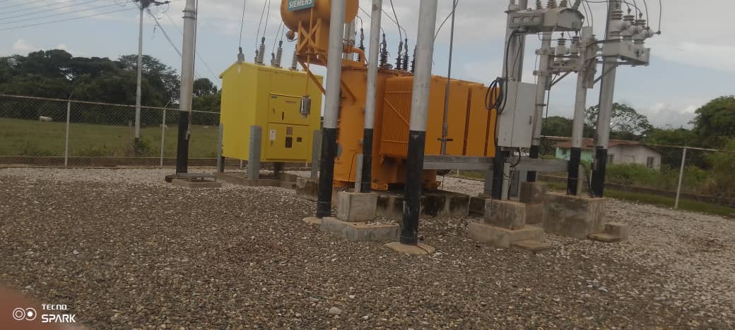
DESCRIPCION DEL PROYECTO
REHABILITACION INTEGRAL DE LA SUBESTACION DE DISTRIBUCION
ALCANCE DEL PROYECTO
RECUPERAR LA SUBESETACIÓN PROMO LLANO INSTALANDO LOS EQUIPOS DE PROTECCION Y CONTROL, DESCARGAR EL CIRCUITO SANTA ELISA 13,8KV, ADEMAS DE OTIMIZAR LAS SALIDAS DE LOS CIRCUITOS.
IMPACTO PARA EL SEN
OPTIMIZACIÓN DE LA SUBESTACIÓN PROMOLLANO DEL MUNICIPIO BIRUACA.
NÙMERO DE FAMILIAS BENEFICIADAS
APROXIMADAMENTE 8000 FAMILIAS
PERIODO DE EJECUCIÓN | LAPSO DE EJECUCION (EN MESES) | INICIO | FIN
 | 1 | 2029-07-07 | 2029-08-07
MONTO DE INVERSION ($) | 20,196.00 | FUENTE DE FINANCIAMIENTO |  | 2025 | 2026 | 2027 | 2028 | 2029 | 2030 | 2031
 |  |  |  |  |  |  |  | JULIO
OBSERVACIONES

SUBESTACION DOMO BIRUACA
PRTSEN 2025-2031
PRT-ESTADO-NNN
PRT-APURE-18
ESTADO | MUNICIPIO | DIRECCION |  | SITUACION ACTUAL DEL PROYECTO | FASE DEL PROYECTO | TIPO DE INSTALACIÓN | NOMBRE DE LA INSTALACIÓN | NIVEL DE TENSIÓN | UNIDAD DE MEDIDA ( MVA, MW, km) | CAPACIDAD KM o MVAR
APURE | BIRUACA | BIRUACA |  | CON INGENIERIA DE DETALLE | POR EJECUTAR | SUBESTACIÓN | SUBESTACIÓN DOMO BIRUACA | 34.5 KV | MVA | 20
NOMBRE DEL PROYECTO |  |  |  | FOTOGRAFIA
REHABILITACIÓN DE SUBESTACIÓN DOMO BIRUACA |  |  |  | 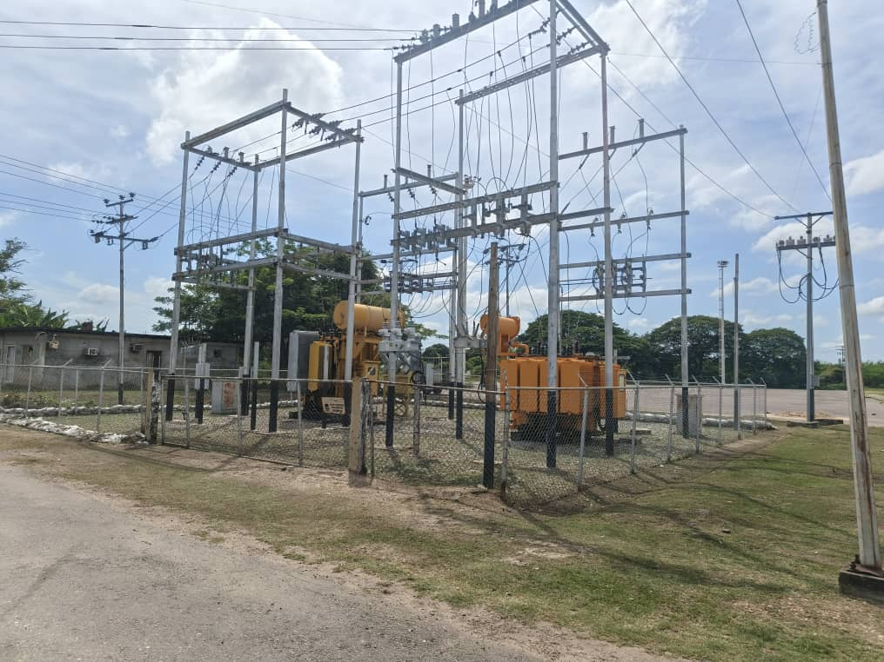
DESCRIPCION DEL PROYECTO
REHABILITACION INTEGRAL DE LA SUBESTACION DE DISTRIBUCION
ALCANCE DEL PROYECTO
RECUPERAR 20 MVA DE LA SUBESTACIÓN BIRUACA-DOMO INTALANDO LOS EQUIPOS DE PROTECCIÓN SUBESTACIÓN Y CONTROL, ADEMAS DE OPTIMIZAR LAS SALIDAS DE LOS CIRCUITOS.
IMPACTO PARA EL SEN
OPTIMIZACIÓN SUBESTACIÓN BIRUACA-DOMO DEL MUNICIPIO BIRUACA.
NÙMERO DE FAMILIAS BENEFICIADAS
APROXIMADAMENTE 15000 FAMILIAS
PERIODO DE EJECUCIÓN | LAPSO DE EJECUCION (EN MESES) | INICIO | FIN
 | 2 | 2026-01-01 | 2026-03-01
MONTO DE INVERSION ($) | 150,640.66 | FUENTE DE FINANCIAMIENTO |  | 2025 | 2026 | 2027 | 2028 | 2029 | 2030 | 2031
 |  |  |  |  | ENERO
OBSERVACIONES

SUBESTACION LOS SILOS
PRTSEN 2025-2031
PRT-ESTADO-NNN
PRT-APURE-17
ESTADO | MUNICIPIO | DIRECCION |  | SITUACION ACTUAL DEL PROYECTO | FASE DEL PROYECTO | TIPO DE INSTALACIÓN | NOMBRE DE LA INSTALACIÓN | NIVEL DE TENSIÓN | UNIDAD DE MEDIDA ( MVA, MW, km) | CAPACIDAD KM o MVAR
APURE | SAN FERNANDO | SAN FERNANDO |  | CON INGENIERIA DE DETALLE | POR EJECUTAR | SUBESTACIÓN | SUBESTACIÓN LOS SILOS | 34.5 KV | MVA | 10
NOMBRE DEL PROYECTO |  |  |  | FOTOGRAFIA
REHABILITACIÓN DE SUBESTACIÓN LOS SILOS |  |  |  | 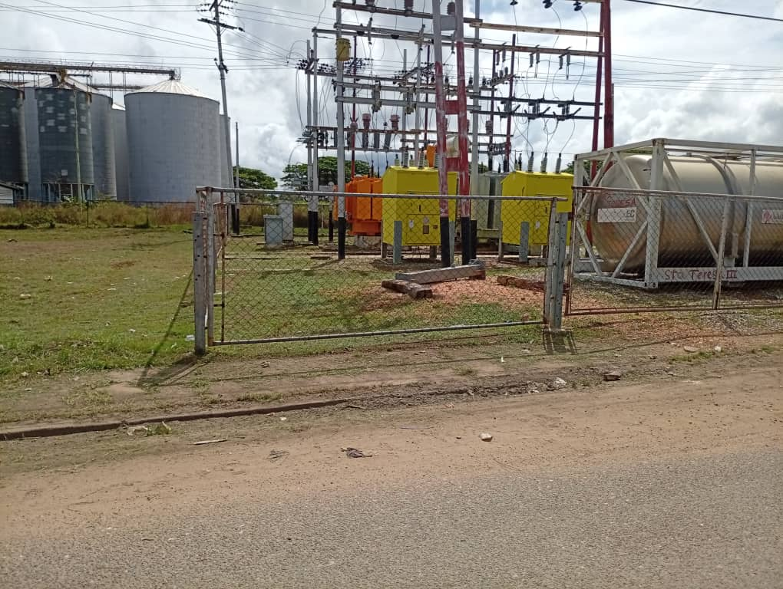
DESCRIPCION DEL PROYECTO
REHABILITACION INTEGRAL DE LA SUBESTACION DE DISTRIBUCION
ALCANCE DEL PROYECTO
RECUPERAR LA SUBESTACIÓN LOS SILOS Y DESCARGAR EL CIRCUITO LLANO ALTO Y CIRCUITO TAMARINDO 13,8KV
IMPACTO PARA EL SEN
AUMENTO DE CAPACIDAD 10 MVA A LA SUBESTACION LOS SILOS DEL MUNICIPIO SAN FERNANDO
NÙMERO DE FAMILIAS BENEFICIADAS
APROXIMADAMENTE 10000 FAMILIAS
PERIODO DE EJECUCIÓN | LAPSO DE EJECUCION (EN MESES) | INICIO | FIN
 | 2 | 2028-04-04 | 2028-06-03
MONTO DE INVERSION ($) | 542,180.84 | FUENTE DE FINANCIAMIENTO |  | 2025 | 2026 | 2027 | 2028 | 2029 | 2030 | 2031
 |  |  |  |  |  |  | ABRIL
OBSERVACIONES

SUBESTACION CIUDAD SUCRE
PRTSEN 2025-2031
PRT-ESTADO-NNN
PRT-APURE-16
ESTADO | MUNICIPIO | DIRECCION |  | SITUACION ACTUAL DEL PROYECTO | FASE DEL PROYECTO | TIPO DE INSTALACIÓN | NOMBRE DE LA INSTALACIÓN | NIVEL DE TENSIÓN | UNIDAD DE MEDIDA ( MVA, MW, km) | CAPACIDAD KM o MVAR
APURE | PAEZ | CIUDAD SUCRE |  | CON INGENIERIA DE DETALLE | POR EJECUTAR | SUBESTACIÓN | SUBESTACIÓN CIUDAD SUCRE | 34.5 KV | MVA | 5
NOMBRE DEL PROYECTO |  |  |  | FOTOGRAFIA
RECUPERACION LA SUBESTACIÓN CIUDAD SUCRE DEL ESTADO APURE |  |  |  | 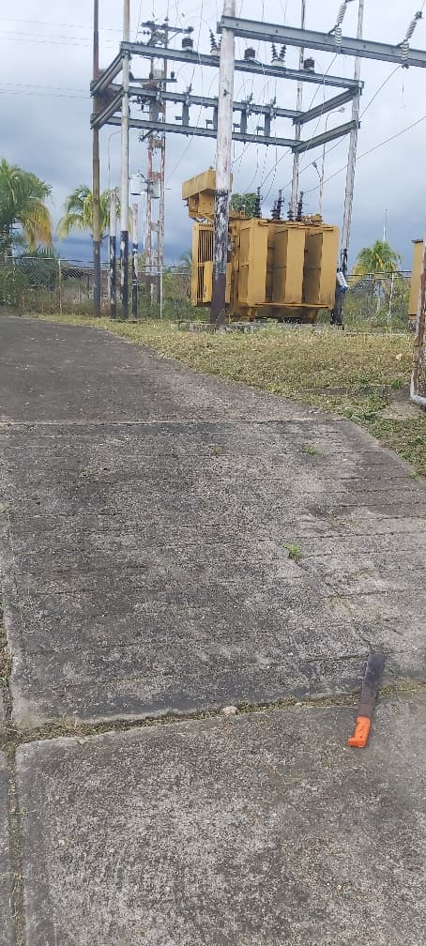
DESCRIPCION DEL PROYECTO
REHABILITACION INTEGRAL DE LA SUBESTACION DE DISTRIBUCION
ALCANCE DEL PROYECTO
RECUPERAR LA SUB ESETACION CIUDAD SUCRE Y DESCARGAR EL CIRCUITO LA VICTORIA 34,5 KV.
IMPACTO PARA EL SEN
DESCARGA 5 MVA DEL CIRCUITO VICTORIA 34,5 KVM DEL MUNICIPIO SUCRE
NÙMERO DE FAMILIAS BENEFICIADAS
APROXIMADAMENTE 5000 FAMILIAS
PERIODO DE EJECUCIÓN | LAPSO DE EJECUCION (EN MESES) | INICIO | FIN
 | 5 | 2026-10-02 | 2027-02-03
MONTO DE INVERSION ($) | 632,894.35 | FUENTE DE FINANCIAMIENTO |  | 2025 | 2026 | 2027 | 2028 | 2029 | 2030 | 2031
 |  |  |  |  | OCTUBRE
OBSERVACIONES

CIRCUITO GUASDUALITO-ELORZA
PRTSEN 2025-2031
PRT-ESTADO-NNN
PRT-APURE-14
ESTADO | MUNICIPIO | DIRECCION |  | SITUACION ACTUAL DEL PROYECTO | FASE DEL PROYECTO | TIPO DE INSTALACIÓN | NOMBRE DE LA INSTALACIÓN | NIVEL DE TENSIÓN | UNIDAD DE MEDIDA ( MVA, MW, km) | CAPACIDAD KM o MVAR
APURE | PAEZ | GUASDUALITO-ELORZA |  | CON INGENIERIA DE DETALLE | POR EJECUTAR | CIRCUITO | GUASDUALITO-ELORZA 34.5 KV | 34.5 KV | KM | 34
NOMBRE DEL PROYECTO |  |  |  | FOTOGRAFIA
REHABILITACIÓN ALIMENTADOR GUASDUALITO-ELORZA 34.5 KV |  |  |  | 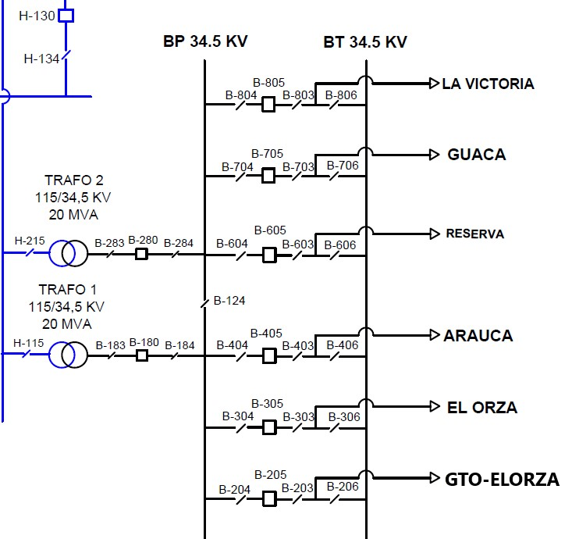
DESCRIPCION DEL PROYECTO
REHABILITACION INTEGRAL DE SALIDA DE DISTRIBUCION Y CIRCUITO EN MEDIA TENSION
ALCANCE DEL PROYECTO
MANTENIMIENTO MAYOR (34 KM SIMPLE TERNA), INCLUYE SUSTITUCION DE POSTES FRACTURADOS, PUNTOS DE OPERACIONES, PUNTOS DE TRANSFERENCIAS, PROTECCIONES. CAMBIO DE CONDUCTOR, PARRARAYOS Y CAMBIO DE AISLAMIENTO
IMPACTO PARA EL SEN
REDISTRIBUCION DE CARGA CON REDES ADYACENTES PARA DAR ESTABILIDAD A LA RED DE DISTRIBUCION
NÙMERO DE FAMILIAS BENEFICIADAS
POBLACION BENEFICIADA APROXIMADAMENTE: 4890
PERIODO DE EJECUCIÓN | LAPSO DE EJECUCION (EN MESES) | INICIO | FIN
 | 2 | 2028-10-01 | 2028-12-03
MONTO DE INVERSION ($) | 455,760.00 | FUENTE DE FINANCIAMIENTO |  | 2025 | 2026 | 2027 | 2028 | 2029 | 2030 | 2031
 |  |  |  |  |  |  | OCTUBRE
OBSERVACIONES

CIRCUITO SANTA LUCIA-NAZARENO
PRTSEN 2025-2031
PRT-ESTADO-NNN
PRT-APURE-13
ESTADO | MUNICIPIO | DIRECCION |  | SITUACION ACTUAL DEL PROYECTO | FASE DEL PROYECTO | TIPO DE INSTALACIÓN | NOMBRE DE LA INSTALACIÓN | NIVEL DE TENSIÓN | UNIDAD DE MEDIDA ( MVA, MW, km) | CAPACIDAD KM o MVAR
APURE | ACHAGUAS | SANTA LUCIA NAZARENO |  | CON INGENIERIA DE DETALLE | POR EJECUTAR | CIRCUITO | SANTA LUCIA NAZARENO 13.8 KV | 13.8 KV | KM | 20
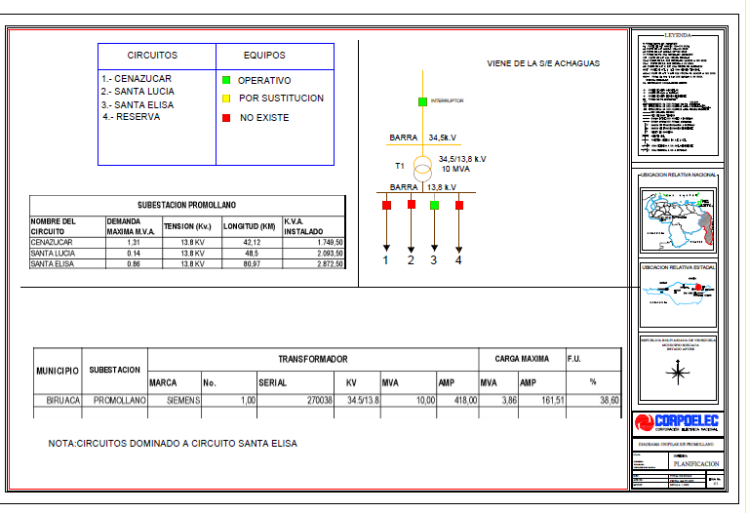
NOMBRE DEL PROYECTO |  |  |  | FOTOGRAFIA
REHABILITACIÓN ALIMENTADOR SANTA LUCIA-NAZARENO 13.8 KV
DESCRIPCION DEL PROYECTO
REHABILITACION INTEGRAL DE SALIDA DE DISTRIBUCION Y CIRCUITO EN MEDIA TENSION
ALCANCE DEL PROYECTO
MANTENIMIENTO MAYOR (20 KM SIMPLE TERNA), INCLUYE SUSTITUCION DE POSTES FRACTURADOS, PUNTOS DE OPERACIONES, PUNTOS DE TRANSFERENCIAS, PROTECCIONES PARARRAYOS Y CAMBIO DE AISLAMIENTO
IMPACTO PARA EL SEN
REDISTRIBUCION DE CARGA CON REDES ADYACENTES PARA DAR ESTABILIDAD A LA RED DE DISTRIBUCION
NÙMERO DE FAMILIAS BENEFICIADAS
POBLACION BENEFICIADA APROXIMADAMENTE: 5891
PERIODO DE EJECUCIÓN | LAPSO DE EJECUCION (EN MESES) | INICIO | FIN
 | 2 | 2027-07-01 | 2027-09-03
MONTO DE INVERSION ($) | 457,920.00 | FUENTE DE FINANCIAMIENTO |  | 2025 | 2026 | 2027 | 2028 | 2029 | 2030 | 2031
 |  |  |  |  |  | JULIO
OBSERVACIONES

CIRCUITO MANTECAL 13.8 KV
PRTSEN 2025-2031
PRT-ESTADO-NNN
PRT-APURE-12
ESTADO | MUNICIPIO | DIRECCION |  | SITUACION ACTUAL DEL PROYECTO | FASE DEL PROYECTO | TIPO DE INSTALACIÓN | NOMBRE DE LA INSTALACIÓN | NIVEL DE TENSIÓN | UNIDAD DE MEDIDA ( MVA, MW, km) | CAPACIDAD KM o MVAR
APURE | MUÑOZ | MANTECAL |  | CON INGENIERIA DE DETALLE | POR EJECUTAR | CIRCUITO | MANTECAL 13.8 KV | 13.8 KV | KM | 3
NOMBRE DEL PROYECTO |  |  |  | FOTOGRAFIA
REHABILITACIÓN ALIMENTADOR MANTECAL 13.8 KV |  |  |  | 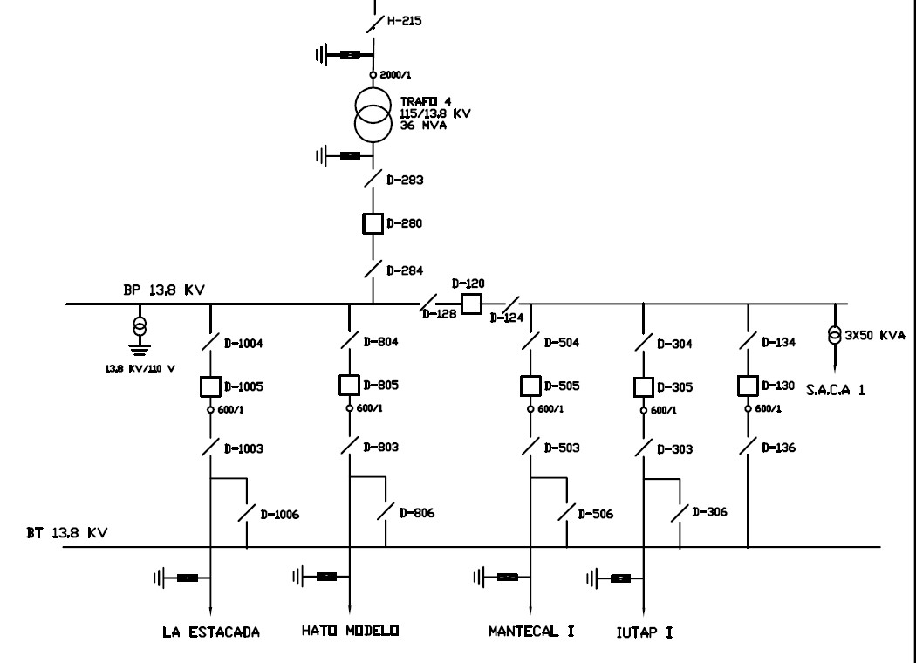
DESCRIPCION DEL PROYECTO
REHABILITACION INTEGRAL DE SALIDA DE DISTRIBUCION Y CIRCUITO EN MEDIA TENSION
ALCANCE DEL PROYECTO
MANTENIMIENTO MAYOR (3 KM SIMPLE TERNA), INCLUYE SUSTITUCION DE POSTES FRACTURADOS, PUNTOS DE OPERACIONES, PUNTOS DE TRANSFERENCIAS, PROTECCIONES. CAMBIO DE CONDUCTOR, FARARRAYOS Y CAMBIO DE AISLAMIENTO
IMPACTO PARA EL SEN
REDISTRIBUCION DE CARGA CON REDES ADYACENTES PARA DAR ESTABILIDAD A LA RED DE DISTRIBUCION
NÙMERO DE FAMILIAS BENEFICIADAS
POBLACION BENEFICIADA APROXIMADAMENTE: 7863
PERIODO DE EJECUCIÓN | LAPSO DE EJECUCION (EN MESES) | INICIO | FIN
 | 2 | 2028-04-01 | 2028-06-03
MONTO DE INVERSION ($) | 457,477.79 | FUENTE DE FINANCIAMIENTO |  | 2025 | 2026 | 2027 | 2028 | 2029 | 2030 | 2031
 |  |  |  |  |  |  | ABRIL
OBSERVACIONES

CIRCUITO ARICHUNA 34.5 KV
PRTSEN 2025-2031
PRT-ESTADO-NNN
PRT-APURE-11
ESTADO | MUNICIPIO | DIRECCION |  | SITUACION ACTUAL DEL PROYECTO | FASE DEL PROYECTO | TIPO DE INSTALACIÓN | NOMBRE DE LA INSTALACIÓN | NIVEL DE TENSIÓN | UNIDAD DE MEDIDA ( MVA, MW, km) | CAPACIDAD KM o MVAR
APURE | SAN FERNANDO | SAN FERNANDO |  | CON INGENIERIA DE DETALLE | POR EJECUTAR | CIRCUITO | ARICHUNA/UNELLEZ 34.5 KV (DOBLE TERNA) | 34.5 KV | KM | 5.4
NOMBRE DEL PROYECTO |  |  |  | FOTOGRAFIA
CONSTRUCCIÓN ALIMENTADOR ARICHUNA/UNELLEZ 34.5 KV (DOBLE TERNA) |  |  |  | 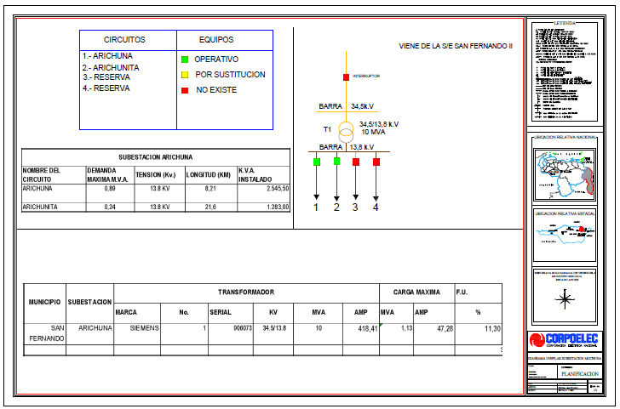
DESCRIPCION DEL PROYECTO
REHABILITACION INTEGRAL DE SALIDA DE DISTRIBUCION Y CIRCUITO EN MEDIA TENSION
ALCANCE DEL PROYECTO
CONSTRUCCION ALIMENTADOR ARICHUNA/UNELLEZ 34.5 KV (DOBLE TERNA) (5.4 KM) INCLUYE, CAMBIO DE AISLAMIENTO, SECCIONADORES Y PUESTA A TIERRA
IMPACTO PARA EL SEN
REDISTRIBUCION DE CARGA CON REDES ADYACENTES PARA DAR ESTABILIDAD A LA RED DE DISTRIBUCION
NÙMERO DE FAMILIAS BENEFICIADAS
POBLACION BENEFICIADA APROXIMADAMENTE: 17520
PERIODO DE EJECUCIÓN | LAPSO DE EJECUCION (EN MESES) | INICIO | FIN
 | 2 | 2026-07-01 | 2026-09-03
MONTO DE INVERSION ($) | 508,897.37 | FUENTE DE FINANCIAMIENTO |  | 2025 | 2026 | 2027 | 2028 | 2029 | 2030 | 2031
 |  |  |  |  | JULIO
OBSERVACIONES

CIRCUITO LA VICTORIA 34.5 KV
PRTSEN 2025-2031
PRT-ESTADO-NNN
PRT-APURE-10
ESTADO | MUNICIPIO | DIRECCION |  | SITUACION ACTUAL DEL PROYECTO | FASE DEL PROYECTO | TIPO DE INSTALACIÓN | NOMBRE DE LA INSTALACIÓN | NIVEL DE TENSIÓN | UNIDAD DE MEDIDA ( MVA, MW, km) | CAPACIDAD KM o MVAR
APURE | PAEZ | LA VICTORIA |  | CON INGENIERIA DE DETALLE | POR EJECUTAR | CIRCUITO | LA VICTORIA 34.5 KV | 34.5 KV | KM | 54
NOMBRE DEL PROYECTO |  |  |  | FOTOGRAFIA
REHABILITACIÓN ALIMENTADOR LA VICTORIA 34.5 KV |  |  |  | 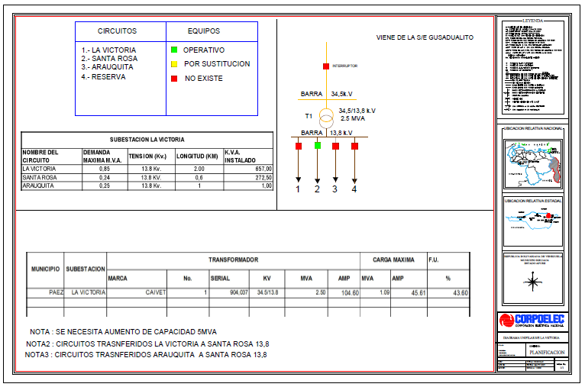
DESCRIPCION DEL PROYECTO
REHABILITACION INTEGRAL DE SALIDA DE DISTRIBUCION Y CIRCUITO EN MEDIA TENSION
ALCANCE DEL PROYECTO
MANTENIMIENTO MAYOR (54 KM SIMPLE TERNA), INCLUYE SUSTITUCION DE POSTES FRACTURADOS, PUNTOS DE OPERACIONES, PUNTOS DE TRANSFERENCIAS, PROTECCIONES Y PARRARAYOS.
IMPACTO PARA EL SEN
REDISTRIBUCION DE CARGA CON REDES ADYACENTES PARA DAR ESTABILIDAD A LA RED DE DISTRIBUCION
NÙMERO DE FAMILIAS BENEFICIADAS
POBLACION BENEFICIADA APROXIMADAMENTE: 13493
PERIODO DE EJECUCIÓN | LAPSO DE EJECUCION (EN MESES) | INICIO | FIN
 | 2 | 2026-10-01 | 2026-12-03
MONTO DE INVERSION ($) | 535,270.38 | FUENTE DE FINANCIAMIENTO |  | 2025 | 2026 | 2027 | 2028 | 2029 | 2030 | 2031
 |  |  |  |  | OCTUBRE
OBSERVACIONES

CIRCUITO BIRUAQUITA 13.8 KV
PRTSEN 2025-2031
PRT-ESTADO-NNN
PRT-APURE-9
ESTADO | MUNICIPIO | DIRECCION |  | SITUACION ACTUAL DEL PROYECTO | FASE DEL PROYECTO | TIPO DE INSTALACIÓN | NOMBRE DE LA INSTALACIÓN | NIVEL DE TENSIÓN | UNIDAD DE MEDIDA ( MVA, MW, km) | CAPACIDAD KM o MVAR
APURE | BIRUACA | BIRUAQUITA |  | CON INGENIERIA DE DETALLE | POR EJECUTAR | CIRCUITO | BIRUAQUITA 13.8 KV | 13.8 KV | KM | 10
NOMBRE DEL PROYECTO |  |  |  | FOTOGRAFIA
REHABILITACIÓN ALIMENTADOR BIRUAQUITA 13.8 KV |  |  |  | 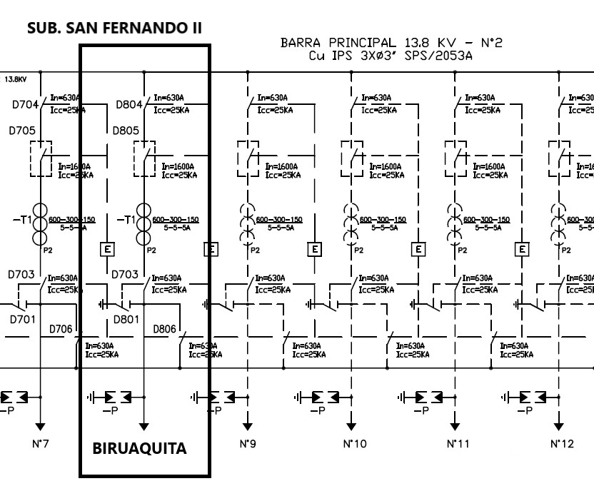
DESCRIPCION DEL PROYECTO
REHABILITACION INTEGRAL DE SALIDA DE DISTRIBUCION Y CIRCUITO EN MEDIA TENSION
ALCANCE DEL PROYECTO
REHABILITACION (10 KM SIMPLE TERNA), INCLUYE POSTES, HERRAJES, CAMBIO DE CONDUCTOR, PROTECCIONES, PARARAYOS Y PUNTOS DE OPERACIONES
IMPACTO PARA EL SEN
REDISTRIBUCION DE CARGA CON REDES ADYACENTES PARA DAR ESTABILIDAD A LA RED DE DISTRIBUCION
NÙMERO DE FAMILIAS BENEFICIADAS
POBLACION BENEFICIADA APROXIMADAMENTE: 4405
PERIODO DE EJECUCIÓN | LAPSO DE EJECUCION (EN MESES) | INICIO | FIN
 | 2 | 2026-01-01 | 2026-03-03
MONTO DE INVERSION ($) | 553,893.04 | FUENTE DE FINANCIAMIENTO |  | 2025 | 2026 | 2027 | 2028 | 2029 | 2030 | 2031
 |  |  |  |  | ENERO
OBSERVACIONES

CIRCUITO LOS MODULOS 34.5 KV
PRTSEN 2025-2031
PRT-ESTADO-NNN
PRT-APURE-8
ESTADO | MUNICIPIO | DIRECCION |  | SITUACION ACTUAL DEL PROYECTO | FASE DEL PROYECTO | TIPO DE INSTALACIÓN | NOMBRE DE LA INSTALACIÓN | NIVEL DE TENSIÓN | UNIDAD DE MEDIDA ( MVA, MW, km) | CAPACIDAD KM o MVAR
APURE | MUÑOZ | LOS MODULOS |  | CON INGENIERIA DE DETALLE | POR EJECUTAR | CIRCUITO | LOS MODULOS 34.5 KV | 34.5 KV | KM | 52
NOMBRE DEL PROYECTO |  |  |  | FOTOGRAFIA
REHABILITACIÓN ALIMENTADOR LOS MODULOS 34.5 KV |  |  |  | 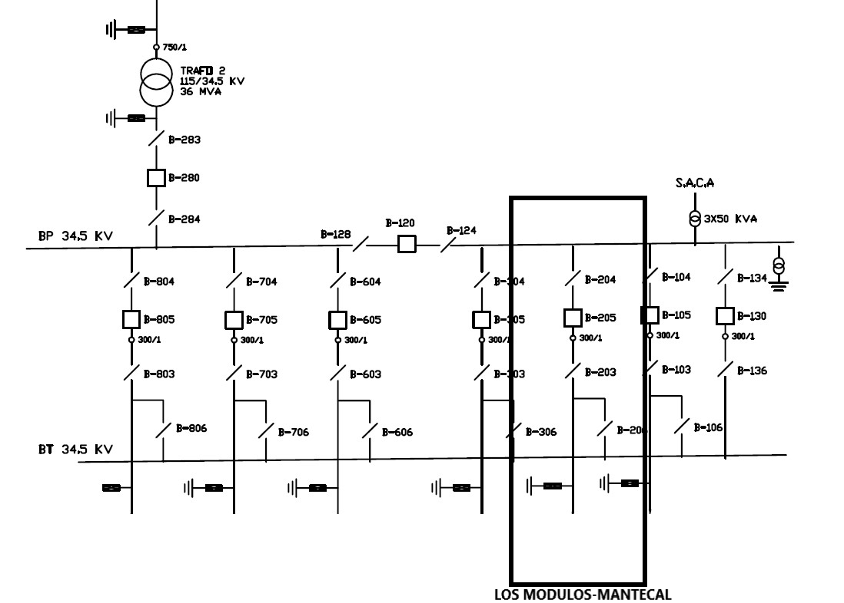
DESCRIPCION DEL PROYECTO
REHABILITACION INTEGRAL DE SALIDA DE DISTRIBUCION Y CIRCUITO EN MEDIA TENSION
ALCANCE DEL PROYECTO
MANTENIMIENTO MAYOR (52 KM SIMPLE TERNA), INCLUYE SUSTITUCION DE POSTES FRACTURADOS, PUNTOS DE OPERACIONES, PUNTOS DE TRANSFERENCIAS, PROTECCIONES. CAMBIO DE CONDUCTOR Y PARARAYOS
IMPACTO PARA EL SEN
REDISTRIBUCION DE CARGA CON REDES ADYACENTES PARA DAR ESTABILIDAD A LA RED DE DISTRIBUCION
NÙMERO DE FAMILIAS BENEFICIADAS
POBLACION BENEFICIADA APROXIMADAMENTE: 7926
PERIODO DE EJECUCIÓN | LAPSO DE EJECUCION (EN MESES) | INICIO | FIN
 | 2 | 2028-02-01 | 2028-04-03
MONTO DE INVERSION ($) | 1,539,194.80 | FUENTE DE FINANCIAMIENTO |  | 2025 | 2026 | 2027 | 2028 | 2029 | 2030 | 2031
 |  |  |  |  |  |  | FEBRERO
OBSERVACIONES

CIRCUITO GUACAS 34.5 KV
PRTSEN 2025-2031
PRT-ESTADO-NNN
PRT-APURE-7
ESTADO | MUNICIPIO | DIRECCION |  | SITUACION ACTUAL DEL PROYECTO | FASE DEL PROYECTO | TIPO DE INSTALACIÓN | NOMBRE DE LA INSTALACIÓN | NIVEL DE TENSIÓN | UNIDAD DE MEDIDA ( MVA, MW, km) | CAPACIDAD KM o MVAR
APURE | PAEZ | GUACAS |  | CON INGENIERIA DE DETALLE | POR EJECUTAR | CIRCUITO | GUACAS 34.5 KV | 34.5 KV | KM | 40
NOMBRE DEL PROYECTO |  |  |  | FOTOGRAFIA
REHABILITACIÓN ALIMENTADOR GUACAS 34.5 KV |  |  |  | 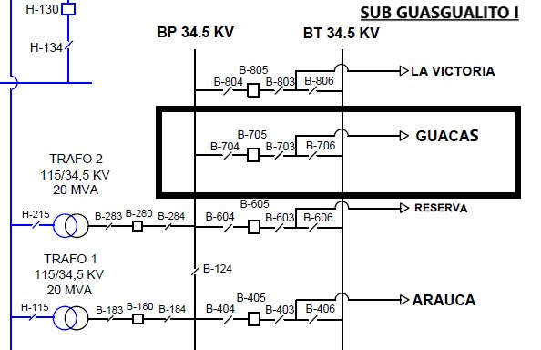
DESCRIPCION DEL PROYECTO
REHABILITACION INTEGRAL DE SALIDA DE DISTRIBUCION Y CIRCUITO EN MEDIA TENSION
ALCANCE DEL PROYECTO
MANTENIMIENTO MAYOR (40 KM SIMPLE TERNA), INCLUYE SUSTITUCION DE POSTES FRACTURADOS, PUNTOS DE OPERACIONES, PUNTOS DE TRANSFERENCIAS, PROTECCIONES, PARRARAYOS Y CAMBIO DE AISLAMIENTO
IMPACTO PARA EL SEN
REDISTRIBUCION DE CARGA CON REDES ADYACENTES PARA DAR ESTABILIDAD A LA RED DE DISTRIBUCION
NÙMERO DE FAMILIAS BENEFICIADAS
POBLACION BENEFICIADA APROXIMADAMENTE: 3447
PERIODO DE EJECUCIÓN | LAPSO DE EJECUCION (EN MESES) | INICIO | FIN
 | 2 | 2028-07-07 | 2028-09-03
MONTO DE INVERSION ($) | 611,566.75 | FUENTE DE FINANCIAMIENTO |  | 2025 | 2026 | 2027 | 2028 | 2029 | 2030 | 2031
 |  |  |  |  |  |  | JULIO
OBSERVACIONES

CIRCUITO EL YAGUAL 34.5 KV
PRTSEN 2025-2031
PRT-ESTADO-NNN
PRT-APURE-6
ESTADO | MUNICIPIO | DIRECCION |  | SITUACION ACTUAL DEL PROYECTO | FASE DEL PROYECTO | TIPO DE INSTALACIÓN | NOMBRE DE LA INSTALACIÓN | NIVEL DE TENSIÓN | UNIDAD DE MEDIDA ( MVA, MW, km) | CAPACIDAD KM o MVAR
APURE | ACHAGUAS | EL YAGUAL |  | CON INGENIERIA DE DETALLE | POR EJECUTAR | CIRCUITO | EL YAGUAL 34.5 KV | 34.5 KV | KM | 13
NOMBRE DEL PROYECTO |  |  |  | FOTOGRAFIA
REHABILITACIÓN DEL CIRCUITO EL YAGUAL 34.5 KV |  |  |  | 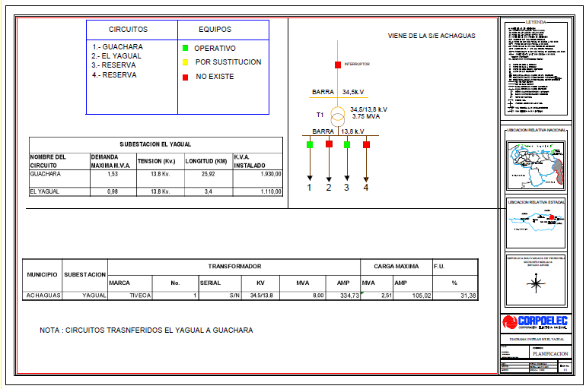
DESCRIPCION DEL PROYECTO
REHABILITACION INTEGRAL DE SALIDA DE DISTRIBUCION Y CIRCUITO EN MEDIA TENSION
ALCANCE DEL PROYECTO
MANTENIMIENTO MAYOR (13 KM SIMPLE TERNA), INCLUYE SUSTITUCION DE POSTES FRACTURADOS, PUNTOS DE OPERACIONES, PUNTOS DE TRANSFERENCIAS, PROTECCIONES. CAMBIO DE CONDUCTOR, PARRARAYOS Y CAMBIO DE AISLAMIENTO
IMPACTO PARA EL SEN
REDISTRIBUCION DE CARGA CON REDES ADYACENTES PARA DAR ESTABILIDAD A LA RED DE DISTRIBUCION
NÙMERO DE FAMILIAS BENEFICIADAS
POBLACION BENEFICIADA APROXIMADAMENTE: 2.487
PERIODO DE EJECUCIÓN | LAPSO DE EJECUCION (EN MESES) | INICIO | FIN
 | 2 | 2026-02-01 | 2026-04-03
MONTO DE INVERSION ($) | 455,017.51 | FUENTE DE FINANCIAMIENTO |  | 2025 | 2026 | 2027 | 2028 | 2029 | 2030 | 2031
 |  |  |  |  | FEBRERO
OBSERVACIONES

CIRCUITO MATINACA 13.8 KV
PRTSEN 2025-2031
PRT-ESTADO-NNN
PRT-APURE-5
ESTADO | MUNICIPIO | DIRECCION |  | SITUACION ACTUAL DEL PROYECTO | FASE DEL PROYECTO | TIPO DE INSTALACIÓN | NOMBRE DE LA INSTALACIÓN | NIVEL DE TENSIÓN | UNIDAD DE MEDIDA ( MVA, MW, km) | CAPACIDAD KM o MVAR
APURE | ACHAGUAS | MATINACA |  | CON INGENIERIA DE DETALLE | POR EJECUTAR | CIRCUITO | MATINACA 13.8 KV | 13.8 KV | KM | 7
NOMBRE DEL PROYECTO |  |  |  | FOTOGRAFIA
REHABILITACIÓN ALIMENTADOR MATINACA 13.8 KV |  |  |  | 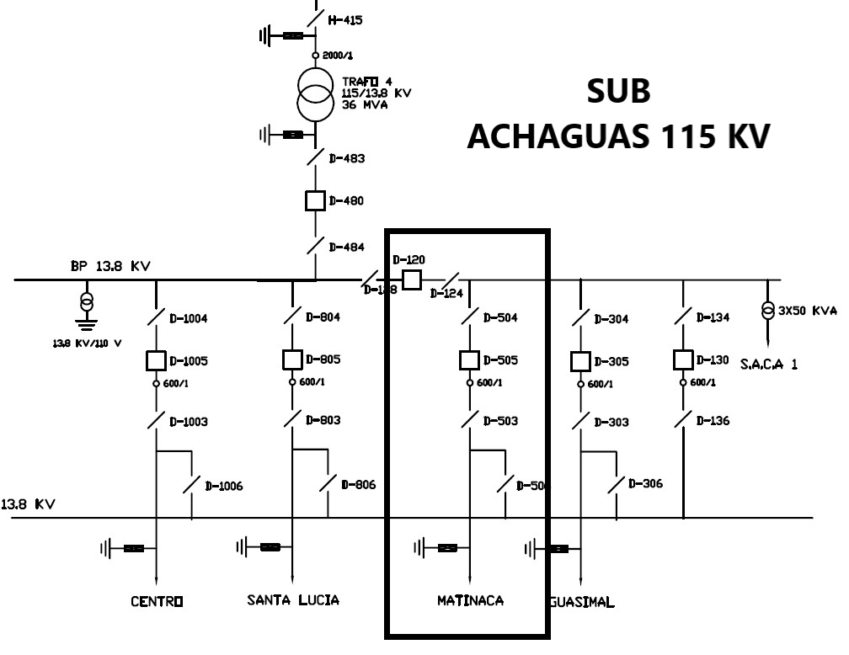
DESCRIPCION DEL PROYECTO
REHABILITACION INTEGRAL DE SALIDA DE DISTRIBUCION Y CIRCUITO EN MEDIA TENSION
ALCANCE DEL PROYECTO
MANTENIMIENTO MAYOR (7 KM SIMPLE TERNA), INCLUYE SUSTITUCION DE POSTES FRACTURADOS, PUNTOS DE OPERACIONES, PUNTOS DE TRANSFERENCIAS, PROTECCIONES PARARRAYOS Y CAMBIO DE AISLAMIENTO.
IMPACTO PARA EL SEN
REDISTRIBUCION DE CARGA CON REDES ADYACENTES PARA DAR ESTABILIDAD A LA RED DE DISTRIBUCION
NÙMERO DE FAMILIAS BENEFICIADAS
POBLACION BENEFICIADA APROXIMADAMENTE: 9856
PERIODO DE EJECUCIÓN | LAPSO DE EJECUCION (EN MESES) | INICIO | FIN
 | 2 | 2027-10-01 | 2027-12-03
MONTO DE INVERSION ($) | 285,264.28 | FUENTE DE FINANCIAMIENTO |  | 2025 | 2026 | 2027 | 2028 | 2029 | 2030 | 2031
 |  |  |  |  |  | OCTUBRE
OBSERVACIONES

CIRCUITO TOTUMITO 13.8 KV
PRTSEN 2025-2031
PRT-ESTADO-NNN
PRT-APURE-4
ESTADO | MUNICIPIO | DIRECCION |  | SITUACION ACTUAL DEL PROYECTO | FASE DEL PROYECTO | TIPO DE INSTALACIÓN | NOMBRE DE LA INSTALACIÓN | NIVEL DE TENSIÓN | UNIDAD DE MEDIDA ( MVA, MW, km) | CAPACIDAD KM o MVAR
APURE | PAEZ | TOTUMITO |  | CON INGENIERIA DE DETALLE | POR EJECUTAR | CIRCUITO | TOTUMITO 13.8 KV | 13.8 KV | KM | 48
NOMBRE DEL PROYECTO |  |  |  | FOTOGRAFIA
CONSTRUCCIÓN ALIMENTADOR TOTUMITO 13.8 KV |  |  |  | 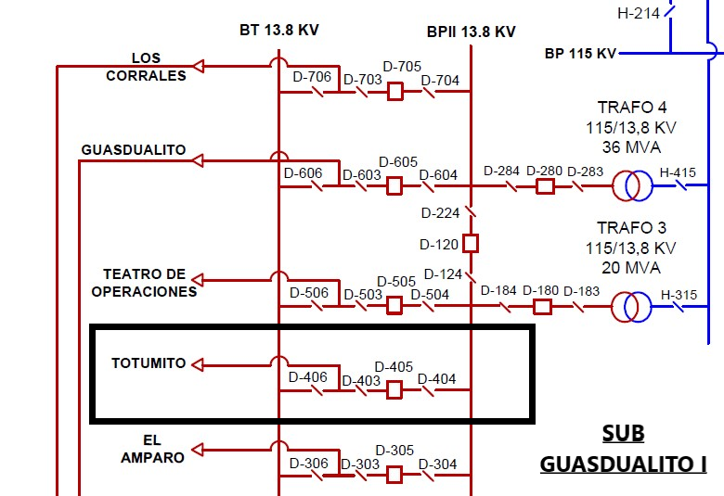
DESCRIPCION DEL PROYECTO
REHABILITACION INTEGRAL DE SALIDA DE DISTRIBUCION Y CIRCUITO EN MEDIA TENSION
ALCANCE DEL PROYECTO
CONSTRUCCION ALIMENTADOR TOTUMITO II 13.8 KV, INCLUYE INTERRUPTOR DE POTENCIA.
IMPACTO PARA EL SEN
REDISTRIBUCION DE CARGA CON REDES ADYACENTES PARA DAR ESTABILIDAD A LA RED DE DISTRIBUCION
NÙMERO DE FAMILIAS BENEFICIADAS
POBLACION BENEFICIADA APROXIMADAMENTE: 8011
PERIODO DE EJECUCIÓN | LAPSO DE EJECUCION (EN MESES) | INICIO | FIN
 | 2 | 2029-02-01 | 2029-04-03
MONTO DE INVERSION ($) | 363,949.25 | FUENTE DE FINANCIAMIENTO |  | 2025 | 2026 | 2027 | 2028 | 2029 | 2030 | 2031
 |  |  |  |  |  |  |  | FEBRERO
OBSERVACIONES

CIRCUITO LIBERTADOR 13.8 KV
PRTSEN 2025-2031
PRT-ESTADO-NNN
PRT-APURE-3
ESTADO | MUNICIPIO | DIRECCION |  | SITUACION ACTUAL DEL PROYECTO | FASE DEL PROYECTO | TIPO DE INSTALACIÓN | NOMBRE DE LA INSTALACIÓN | NIVEL DE TENSIÓN | UNIDAD DE MEDIDA ( MVA, MW, km) | CAPACIDAD KM o MVAR
APURE | BIRUACA | LIBERTADOR |  | CON INGENIERIA DE DETALLE | POR EJECUTAR | CIRCUITO | LIBERTADOR 13.8 KV | 13.8 KV | KM | 5
NOMBRE DEL PROYECTO |  |  |  | FOTOGRAFIA
REHABILITACIÓN ALIMENTADOR LIBERTADOR 13.8 KV |  |  |  | 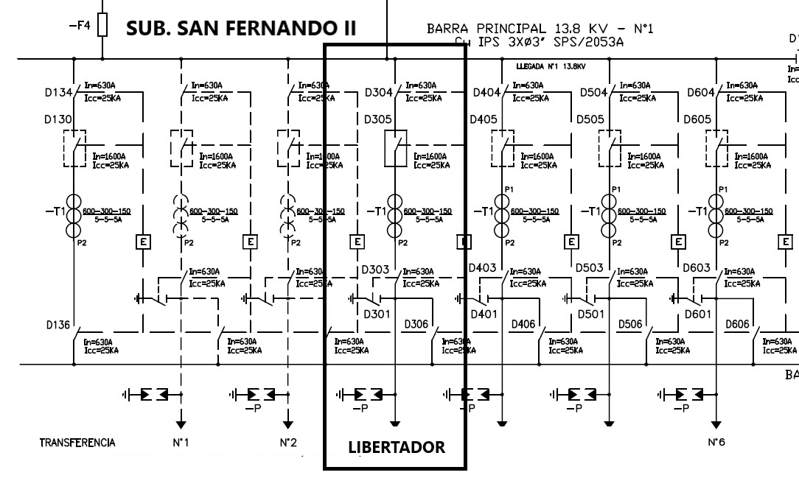
DESCRIPCION DEL PROYECTO
REHABILITACION INTEGRAL DE SALIDA DE DISTRIBUCION Y CIRCUITO EN MEDIA TENSION
ALCANCE DEL PROYECTO
MANTENIMIENTO MAYOR (5 KM SIMPLE TERNA), INCLUYE CAMBIO DE PROTECCIONES, CORTA CORRIENTES, PARARRAYOS Y COLOCACION DE EQUIPOS DETECTOR DE FALLAS (RECONECTADOR)
IMPACTO PARA EL SEN
REDISTRIBUCION DE CARGA CON REDES ADYACENTES PARA DAR ESTABILIDAD A LA RED DE DISTRIBUCION
NÙMERO DE FAMILIAS BENEFICIADAS
POBLACION BENEFICIADA APROXIMADAMENTE: 8403
PERIODO DE EJECUCIÓN | LAPSO DE EJECUCION (EN MESES) | INICIO | FIN
 | 2 | 2026-04-01 | 2026-06-03
MONTO DE INVERSION ($) | 143,457.49 | FUENTE DE FINANCIAMIENTO |  | 2025 | 2026 | 2027 | 2028 | 2029 | 2030 | 2031
 |  |  |  |  | ABRIL
OBSERVACIONES

CIRCUITO EL CEDRAL 34.5 KV
PRTSEN 2025-2031
PRT-ESTADO-NNN
PRT-APURE-2
ESTADO | MUNICIPIO | DIRECCION |  | SITUACION ACTUAL DEL PROYECTO | FASE DEL PROYECTO | TIPO DE INSTALACIÓN | NOMBRE DE LA INSTALACIÓN | NIVEL DE TENSIÓN | UNIDAD DE MEDIDA ( MVA, MW, km) | CAPACIDAD KM o MVAR
APURE | MUÑOZ | EL CEDRAL |  | CON INGENIERIA DE DETALLE | POR EJECUTAR | CIRCUITO | EL CEDRAL 34.5 KV | 34.5 | KM | 17
NOMBRE DEL PROYECTO |  |  |  | FOTOGRAFIA
REHABILITACIÓN ALIMENTADOR EL CEDRAL 34.5 KV |  |  |  | 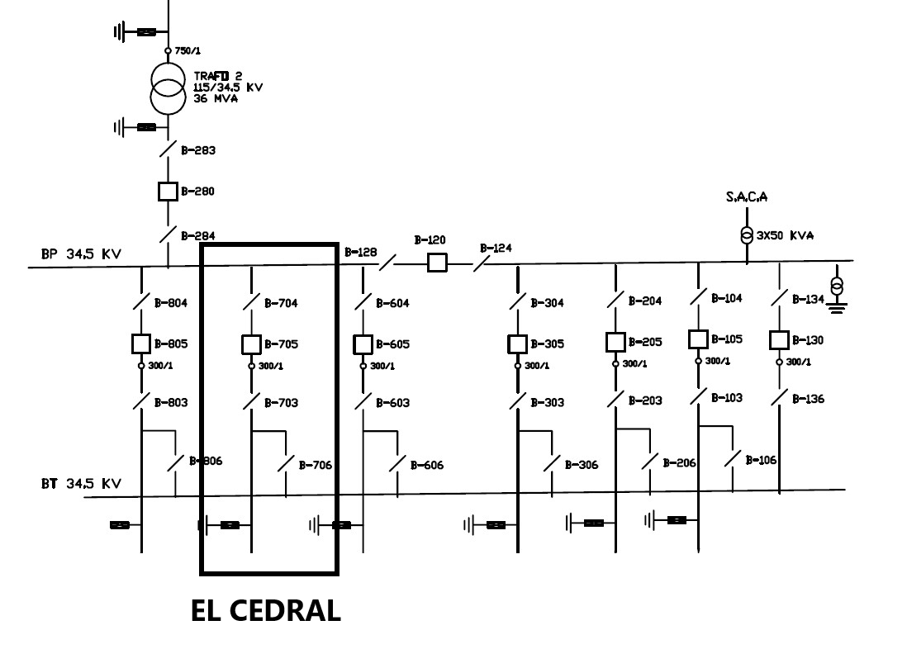
DESCRIPCION DEL PROYECTO
REHABILITACION INTEGRAL DE SALIDA DE DISTRIBUCION Y CIRCUITO EN MEDIA TENSION
ALCANCE DEL PROYECTO
MANTENIMIENTO MAYOR (17 KM SIMPLE TERNA), INCLUYE SUSTITUCION DE POSTES FRACTURADOS, PUNTOS DE OPERACIONES, PUNTOS DE TRANSFERENCIAS, PROTECCIONES, PARARFAYOS Y CAMBIO DE AISLAMIENTO.
IMPACTO PARA EL SEN
REDISTRIBUCION DE CARGA CON REDES ADYACENTES PARA DAR ESTABILIDAD A LA RED DE DISTRIBUCION
NÙMERO DE FAMILIAS BENEFICIADAS
POBLACION BENEFICIADA APROXIMADAMENTE: 1390
PERIODO DE EJECUCIÓN | LAPSO DE EJECUCION (EN MESES) | INICIO | FIN
 | 2 | 2027-04-03 | 2027-06-03
MONTO DE INVERSION ($) | 455,760.00 | FUENTE DE FINANCIAMIENTO |  | 2025 | 2026 | 2027 | 2028 | 2029 | 2030 | 2031
 |  |  |  |  |  | ABRIL
OBSERVACIONES

CIRCUITO LA ESTACADA 13.8 KV
PRTSEN 2025-2031
PRT-ESTADO-NNN
PRT-APURE-1
ESTADO | MUNICIPIO | DIRECCION |  | SITUACION ACTUAL DEL PROYECTO | FASE DEL PROYECTO | TIPO DE INSTALACIÓN | NOMBRE DE LA INSTALACIÓN | NIVEL DE TENSIÓN | UNIDAD DE MEDIDA ( MVA, MW, km) | CAPACIDAD KM o MVAR
APURE | MUÑOZ | LA ESTACADA |  | CON INGENIERIA DE DETALLE | POR EJECUTAR | CIRCUITO | LA ESTACADA 13.8 KV | 13.8 | KM | 13
NOMBRE DEL PROYECTO |  |  |  | FOTOGRAFIA
REHABILITACIÓN ALIMENTADOR LA ESTACADA 13.8 KV |  |  |  | 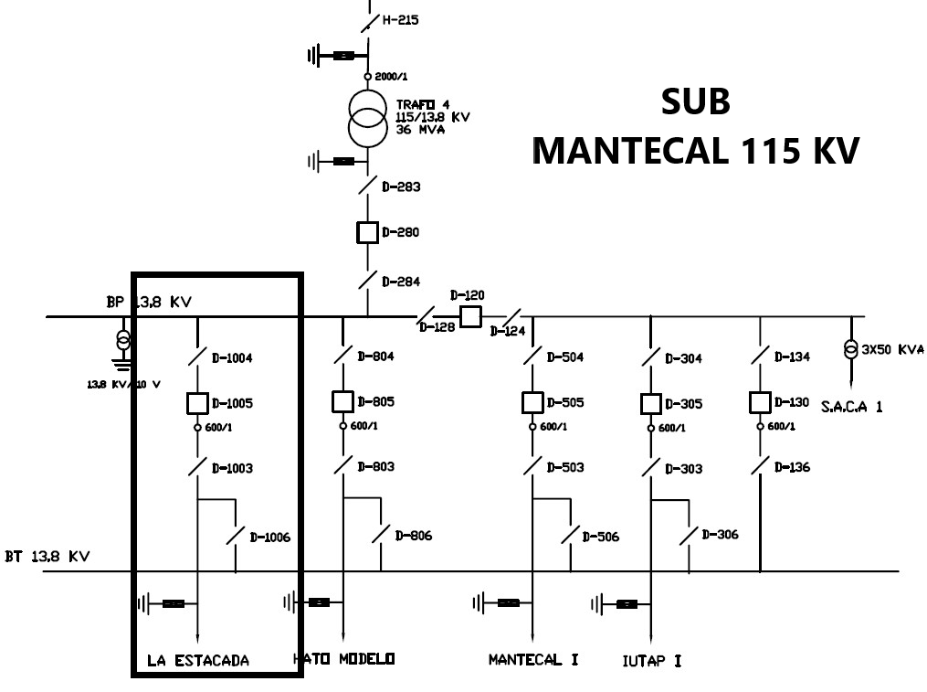
DESCRIPCION DEL PROYECTO
REHABILITACION INTEGRAL DE SALIDA DE DISTRIBUCION Y CIRCUITO EN MEDIA TENSION
ALCANCE DEL PROYECTO
MANTENIMIENTO MAYOR (13 KM SIMPLE TERNA), INCLUYE SUSTITUCION DE POSTES FRACTURADOS, PUNTOS DE OPERACIONES, PUNTOS DE TRANSFERENCIAS, PROTECCIONES Y PARARRAYOS
IMPACTO PARA EL SEN
REDISTRIBUCION DE CARGA CON REDES ADYACENTES PARA DAR ESTABILIDAD A LA RED DE DISTRIBUCION
NÙMERO DE FAMILIAS BENEFICIADAS
POBLACION BENEFICIADA APROXIMADAMENTE: 3787
PERIODO DE EJECUCIÓN | LAPSO DE EJECUCION (EN MESES) | INICIO | FIN
 | 2 | 2027-02-01 | 2027-04-03
MONTO DE INVERSION ($) | 127,951.93 | FUENTE DE FINANCIAMIENTO |  | 2025 | 2026 | 2027 | 2028 | 2029 | 2030 | 2031
 |  |  |  |  |  | FEBRERO
OBSERVACIONES

CIRCUITO LLANO ALTO 13.8 KV
PRTSEN 2025-2031
PRT-ESTADO-NNN
PRT-APURE-1
ESTADO | MUNICIPIO | DIRECCION |  | SITUACION ACTUAL DEL PROYECTO | FASE DEL PROYECTO | TIPO DE INSTALACIÓN | NOMBRE DE LA INSTALACIÓN | NIVEL DE TENSIÓN | UNIDAD DE MEDIDA ( MVA, MW, km) | CAPACIDAD KM o MVAR
APURE | SAN FERNANDO | LLANO ALTO |  | CON INGENIERIA DE DETALLE | POR EJECUTAR | CIRCUITO | LLANO ALTO | 13.8 | KM | 6
NOMBRE DEL PROYECTO |  |  |  | FOTOGRAFIA
REHABILITACIÓN CIRCUITO LLANO ALTO 13,8 KV |  |  |  | 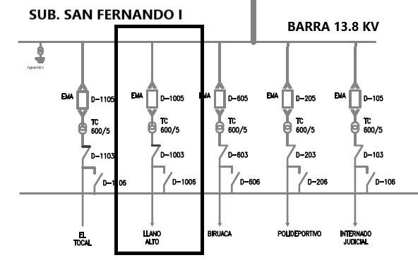
DESCRIPCION DEL PROYECTO
REHABILITACION INTEGRAL Y SUSTITUCIÓN DE CORTACORRIENTES DE 15 KV. DIRECTOS EN BANCOS DE TRANSFORMACIÓN (NORMALIZACIÓN), SUSTITUCIÓN DE SECCIONADORES DE 15 KV. EN PUNTOS DE OPERACIONES Y TRANSFERENCIA (NORMALIZACIÓN), ✓ SUSTITUCIÓN DE AISLADORES DE ESPIGA Y SUSPENSIÓN FUGADOS, SUSTITUCIÓN DE PARARRAYOS DE 15 KV, EN BANCOS DE TRANSFORMACIÓN.
ALCANCE DEL PROYECTO
MANTENIMIENTO MAYOR (6 KM SIMPLE TERNA), INCLUYE SUSTITUCIÓN DE CORTACORRIENTES DE 15 KV, SUSTITUCIÓN DE SECCIONADORES DE 15 KV, SUSTITUCIÓN DE AISLADORES DE ESPIGA Y SUSPENSIÓN FUGADOS Y PARARRAYOS DE 15 KV.
IMPACTO PARA EL SEN
MEJORA EN LA CALIDAD DEL SERVICIO ELECTRICO.
NÙMERO DE FAMILIAS BENEFICIADAS
POBLACION BENEFICIADA APROXIMADAMENTE: 5995
PERIODO DE EJECUCIÓN | LAPSO DE EJECUCION (EN MESES) | INICIO | FIN
 | 1 | 2026-03-02 | 2026-04-03
MONTO DE INVERSION ($) | 51,573.05 | FUENTE DE FINANCIAMIENTO |  | 2025 | 2026 | 2027 | 2028 | 2029 | 2030 | 2031
 |  |  |  |  | MARZO
OBSERVACIONES

CIRCUITO LA MORITA 13.8 KV
PRTSEN 2025-2031
PRT-ESTADO-NNN
PRT-APURE-1
ESTADO | MUNICIPIO | DIRECCION |  | SITUACION ACTUAL DEL PROYECTO | FASE DEL PROYECTO | TIPO DE INSTALACIÓN | NOMBRE DE LA INSTALACIÓN | NIVEL DE TENSIÓN | UNIDAD DE MEDIDA ( MVA, MW, km) | CAPACIDAD KM o MVAR
APURE | SAN FERNANDO | LA MORITA |  | CON INGENIERIA DE DETALLE | POR EJECUTAR | CIRCUITO | LA MORITA | 13.8 | KM | 21
NOMBRE DEL PROYECTO |  |  |  | FOTOGRAFIA
REHABILITACIÓN CIRCUITO LA MORITA 13.8 KV |  |  |  | 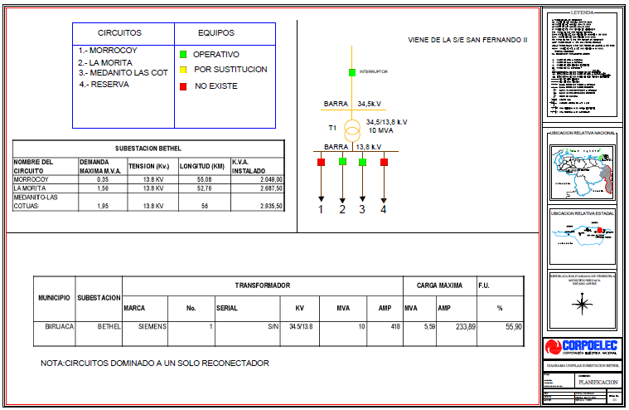
DESCRIPCION DEL PROYECTO
REHABILITACION INTEGRAL Y SUSTITUCIÓN DE AISLADORES DE ESPIGA Y SUSPENSIÓN FUGADOS, SUSTITUCIÓN DE CORTACORRIENTES DE 15 KV. DIRECTOS EN BANCOS DE TRANSFORMACIÓN Y DERIVACIONES, SUSTITUCIÓN DE SECCIONADORES DE 15 KV. EN PUNTOS DE OPERACIONES (NORMALIZACIÓN) Y SUSTITUCIÓN DE PARARRAYOS DE 15 KV, EN BANCOS DE TRANSFORMACIÓN.
ALCANCE DEL PROYECTO
MANTENIMIENTO MAYOR (21 KM SIMPLE TERNA), INCLUYE SUSTITUCIÓN DE AISLADORES DE ESPIGA Y SUSPENSIÓN FUGADOS, SUSTITUCIÓN DE CORTACORRIENTES DE 15 KV. , SUSTITUCIÓN DE SECCIONADORES DE 15 KV Y SUSTITUCIÓN DE PARARRAYOS DE 15 KV.
IMPACTO PARA EL SEN
MEJORA EN LA CALIDAD DEL SERVICIO ELECTRICO.
NÙMERO DE FAMILIAS BENEFICIADAS
POBLACION BENEFICIADA APROXIMADAMENTE: 6934
PERIODO DE EJECUCIÓN | LAPSO DE EJECUCION (EN MESES) | INICIO | FIN
 | 1 | 2027-02-01 | 2027-03-01
MONTO DE INVERSION ($) | 41,942.90 | FUENTE DE FINANCIAMIENTO |  | 2025 | 2026 | 2027 | 2028 | 2029 | 2030 | 2031
 |  |  |  |  |  | FEBRERO
OBSERVACIONES

CIRCUITO EL RECREO 13.8 KV
PRTSEN 2025-2031
PRT-ESTADO-NNN
PRT-APURE-1
ESTADO | MUNICIPIO | DIRECCION |  | SITUACION ACTUAL DEL PROYECTO | FASE DEL PROYECTO | TIPO DE INSTALACIÓN | NOMBRE DE LA INSTALACIÓN | NIVEL DE TENSIÓN | UNIDAD DE MEDIDA ( MVA, MW, km) | CAPACIDAD KM o MVAR
APURE | SAN FERNANDO | EL RECREO |  | CON INGENIERIA DE DETALLE | POR EJECUTAR | CIRCUITO | EL RECREO | 13.8 | KM | 6
NOMBRE DEL PROYECTO |  |  |  | FOTOGRAFIA
REHABILITACIÓN CIRCUITO EL RECREO 13.8 KV |  |  |  | 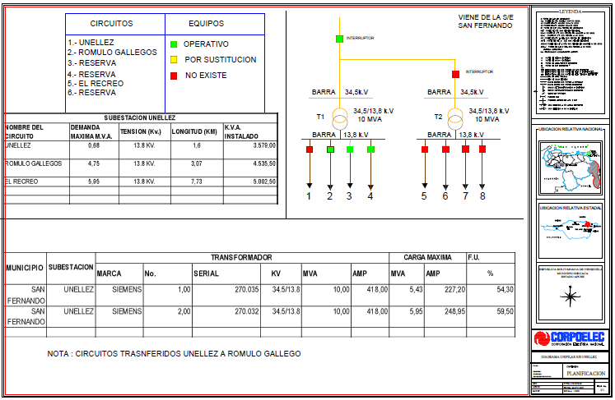
DESCRIPCION DEL PROYECTO
REHABILITACION INTEGRAL Y SUSTITUCIÓN DE AISLADORES DE ESPIGA Y SUSPENSIÓN FUGADOS, SUSTITUCIÓN DE CORTACORRIENTES DE 15 KV. DIRECTOS EN BANCOS DE TRANSFORMACIÓN Y DERIVACIONES, SUSTITUCIÓN DE SECCIONADORES DE 15 KV. EN PUNTOS DE OPERACIONES (NORMALIZACIÓN) Y SUSTITUCIÓN DE PARARRAYOS DE 15 KV, EN BANCOS DE TRANSFORMACIÓN
ALCANCE DEL PROYECTO
MANTENIMIENTO MAYOR ( 6 KM SIMPLE TERNA), INCLUYE SUSTITUCION DE AISLADORES DE ESPIGA Y SUSPENSIÓN FUGADOS, SUSTITUCIÓN DE CORTACORRIENTES DE 15 KV, SUSTITUCIÓN DE SECCIONADORES DE 15 KV, Y SUSTITUCIÓN DE PARARRAYOS DE 15 KV.
IMPACTO PARA EL SEN
MEJORA EN LA CALIDAD DEL SERVICIO ELECTRICO.
NÙMERO DE FAMILIAS BENEFICIADAS
POBLACION BENEFICIADA APROXIMADAMENTE: 21120
PERIODO DE EJECUCIÓN | LAPSO DE EJECUCION (EN MESES) | INICIO | FIN
 | 1 | 2027-01-18 | 2027-02-18
MONTO DE INVERSION ($) | 58,793.40 | FUENTE DE FINANCIAMIENTO |  | 2025 | 2026 | 2027 | 2028 | 2029 | 2030 | 2031
 |  |  |  |  |  | ENERO
OBSERVACIONES

CIRCUITO TAMARINDO 13.8 KV
PRTSEN 2025-2031
PRT-ESTADO-NNN
PRT-APURE-1
ESTADO | MUNICIPIO | DIRECCION |  | SITUACION ACTUAL DEL PROYECTO | FASE DEL PROYECTO | TIPO DE INSTALACIÓN | NOMBRE DE LA INSTALACIÓN | NIVEL DE TENSIÓN | UNIDAD DE MEDIDA ( MVA, MW, km) | CAPACIDAD KM o MVAR
APURE | SAN FERNANDO | TAMARINDO |  | CON INGENIERIA DE DETALLE | POR EJECUTAR | CIRCUITO | TAMARINDO | 13.8 | KM | 4
NOMBRE DEL PROYECTO |  |  |  | FOTOGRAFIA
REHABILITACIÓN CIRCUITO LOS TAMARINDOS 13.8 KV
DESCRIPCION DEL PROYECTO
REHABILITACION INTEGRAL Y SUSTITUCIÓN DE AISLADORES DE ESPIGA Y SUSPENSIÓN FUGADOS, SUSTITUCIÓN DE CORTACORRIENTES DE 15 KV. DIRECTOS EN BANCOS DE TRANSFORMACIÓN Y DERIVACIONES, SUSTITUCIÓN DE SECCIONADORES DE 15 KV. EN PUNTOS DE OPERACIÓN Y TRANSFERENCIA (NORMALIZACIÓN) Y SUSTITUCIÓN DE PARARRAYOS DE 15 KV, EN BANCOS DE TRANSFORMACIÓN
ALCANCE DEL PROYECTO
MANTENIMIENTO MAYOR (4 KM SIMPLE TERNA), INCLUYE SUSTITUCIÓN DE AISLADORES DE ESPIGA Y SUSPENSIÓN FUGADOS, SUSTITUCIÓN DE CORTACORRIENTES DE 15 KV, SUSTITUCIÓN DE SECCIONADORES DE 15 KV Y SUSTITUCIÓN DE PARARRAYOS DE 15 KV, EN BANCOS DE TRANSFORMACIÓN
IMPACTO PARA EL SEN
MEJORA EN LA CALIDAD DEL SERVICIO ELECTRICO.
NÙMERO DE FAMILIAS BENEFICIADAS
POBLACION BENEFICIADA APROXIMADAMENTE: 10875
PERIODO DE EJECUCIÓN | LAPSO DE EJECUCION (EN MESES) | INICIO | FIN
 | 1 | 2027-02-15 | 2027-03-15
MONTO DE INVERSION ($) | 60,094.35 | FUENTE DE FINANCIAMIENTO |  | 2025 | 2026 | 2027 | 2028 | 2029 | 2030 | 2031
 |  |  |  |  |  | FEBRERO
OBSERVACIONES

CIRCUITO SOLEOS 13.8 KV
PRTSEN 2025-2031
PRT-ESTADO-NNN
PRT-APURE-1
ESTADO | MUNICIPIO | DIRECCION |  | SITUACION ACTUAL DEL PROYECTO | FASE DEL PROYECTO | TIPO DE INSTALACIÓN | NOMBRE DE LA INSTALACIÓN | NIVEL DE TENSIÓN | UNIDAD DE MEDIDA ( MVA, MW, km) | CAPACIDAD KM o MVAR
APURE | SAN FERNANDO | SOLEOS |  | CON INGENIERIA DE DETALLE | POR EJECUTAR | CIRCUITO | SOLEOS | 13.8 | KM | 10
NOMBRE DEL PROYECTO |  |  |  | FOTOGRAFIA
REHABILITACIÓN CIRCUITO SOLEO 13.8 KV
DESCRIPCION DEL PROYECTO
REHABILITACION INTEGRAL Y SUSTITUCIÓN POSTES CORROÍDOS POR LA HUMEDAD, INSTALACIÓN DE HERRAJES, AISLADORES CONECTORES, ENTRE OTROS, SUSTITUCIÓN DE AISLADORES DE ESPIGA Y SUSPENSIÓN FUGADOS, SUSTITUCIÓN DE CORTACORRIENTES DE 15 KV. DIRECTOS EN BANCOS DE TRANSFORMACIÓN, SUSTITUCIÓN DE SECCIONADORES DE 15 KV. EN PUNTOS DE OPERACIÓN Y TRANSFERENCIA (NORMALIZACIÓN) Y SUSTITUCIÓN DE PARARRAYOS DE 15 KV, EN BANCOS DE TRANSFORMACIÓN.
ALCANCE DEL PROYECTO
MANTENIMIENTO MAYOR (10 KM SIMPLE TERNA), INCLUYE SUSTITUCIÓN POSTES CORROÍDOS, PUNTOS DE OPERACIONES, INSTALACIÓN DE HERRAJES, AISLADORES CONECTORES, ENTRE OTROS, SUSTITUCIÓN DE AISLADORES DE ESPIGA Y SUSPENSIÓN FUGADOS, SUSTITUCIÓN DE CORTACORRIENTES DE 15 KV, SUSTITUCIÓN DE SECCIONADORES DE 15 KV Y SUSTITUCIÓN DE PARARRAYOS DE 15 KV.
IMPACTO PARA EL SEN
MEJORA EN LA CALIDAD DEL SERVICIO ELECTRICO.
NÙMERO DE FAMILIAS BENEFICIADAS
POBLACION BENEFICIADA APROXIMADAMENTE:5455
PERIODO DE EJECUCIÓN | LAPSO DE EJECUCION (EN MESES) | INICIO | FIN
 | 1 | 2026-03-16 | 2026-04-16
MONTO DE INVERSION ($) | 53,360.62 | FUENTE DE FINANCIAMIENTO |  | 2025 | 2026 | 2027 | 2028 | 2029 | 2030 | 2031
 |  |  |  |  | MARZO
OBSERVACIONES

CIRCUITO PERIMETRAL SUR 13.8 KV
PRTSEN 2025-2031
PRT-ESTADO-NNN
PRT-APURE-1
ESTADO | MUNICIPIO | DIRECCION |  | SITUACION ACTUAL DEL PROYECTO | FASE DEL PROYECTO | TIPO DE INSTALACIÓN | NOMBRE DE LA INSTALACIÓN | NIVEL DE TENSIÓN | UNIDAD DE MEDIDA ( MVA, MW, km) | CAPACIDAD KM o MVAR
APURE | SAN FERNANDO | PERIMETRAL SUR |  | CON INGENIERIA DE DETALLE | POR EJECUTAR | CIRCUITO | PERIMETRAL SUR | 13.8 | KM | 4
NOMBRE DEL PROYECTO |  |  |  | FOTOGRAFIA
REHABILITACIÓN CIRCUITO PERIMETRAL SUR 13.8 KV
DESCRIPCION DEL PROYECTO
REHABILITACION INTEGRAL Y SUSTITUCIÓN DE AISLADORES DE ESPIGA Y SUSPENSIÓN FUGADOS, SUSTITUCIÓN DE CORTACORRIENTES DE 15 KV. DIRECTOS EN BANCOS DE TRANSFORMACIÓN, SUSTITUCIÓN DE SECCIONADORES DE 15 KV. EN PUNTOS DE OPERACIÓN Y TRANSFERENCIA (NORMALIZACIÓN) Y SUSTITUCIÓN DE PARARRAYOS DE 15 KV, EN BANCOS DE TRANSFORMACIÓN.
ALCANCE DEL PROYECTO
MANTENIMIENTO MAYOR (4 KM SIMPLE TERNA), INCLUYE SUSTITUCION DE AISLADORES DE ESPIGA Y SUSPENSIÓN FUGADOS, SUSTITUCIÓN DE CORTACORRIENTES DE 15 KV, SUSTITUCIÓN DE SECCIONADORES DE 15 KV Y SUSTITUCIÓN DE PARARRAYOS DE 15 KV, EN BANCOS DE TRANSFORMACIÓN.
IMPACTO PARA EL SEN
MEJORA EN LA CALIDAD DEL SERVICIO ELECTRICO.
NÙMERO DE FAMILIAS BENEFICIADAS
POBLACION BENEFICIADA APROXIMADAMENTE: 4963
PERIODO DE EJECUCIÓN | LAPSO DE EJECUCION (EN MESES) | INICIO | FIN
 | 1 | 2027-03-08 | 2027-04-08
MONTO DE INVERSION ($) | 60,094.35 | FUENTE DE FINANCIAMIENTO |  | 2025 | 2026 | 2027 | 2028 | 2029 | 2030 | 2031
 |  |  |  |  |  | MARZO
OBSERVACIONES

CIRCUITO MORROCOY 13.8 KV
PRTSEN 2025-2031
PRT-ESTADO-NNN
PRT-APURE-1
ESTADO | MUNICIPIO | DIRECCION |  | SITUACION ACTUAL DEL PROYECTO | FASE DEL PROYECTO | TIPO DE INSTALACIÓN | NOMBRE DE LA INSTALACIÓN | NIVEL DE TENSIÓN | UNIDAD DE MEDIDA ( MVA, MW, km) | CAPACIDAD KM o MVAR
APURE | SAN FERNANDO | MORROCOY |  | CON INGENIERIA DE DETALLE | POR EJECUTAR | CIRCUITO | MORROCOY | 13.8 | KM | 22
NOMBRE DEL PROYECTO |  |  |  | FOTOGRAFIA
REHABILITACIÓN CIRCUITO MORROCOY 13.8 KV
DESCRIPCION DEL PROYECTO
REHABILITACION INTEGRAL DE Y SUSTITUCIÓN DE AISLADORES DE ESPIGA Y SUSPENSIÓN FUGADOS, SUSTITUCIÓN DE CORTACORRIENTES DE 15 KV. DIRECTOS EN BANCOS DE TRANSFORMACIÓN, SUSTITUCIÓN DE SECCIONADORES DE 15 KV. EN PUNTOS DE OPERACIÓN Y TRANSFERENCIA (NORMALIZACIÓN) Y SUSTITUCIÓN DE PARARRAYOS DE 15 KV, EN BANCOS DE TRANSFORMACIÓN.
ALCANCE DEL PROYECTO
MANTENIMIENTO MAYOR (22 KM SIMPLE TERNA), INCLUYE SUSTITUCIÓN DE AISLADORES DE ESPIGA Y SUSPENSIÓN FUGADOS, SUSTITUCIÓN DE CORTACORRIENTES DE 15 KV, SUSTITUCIÓN DE SECCIONADORES DE 15 KV Y SUSTITUCIÓN DE PARARRAYOS DE 15 KV, EN BANCOS DE TRANSFORMACIÓN.
IMPACTO PARA EL SEN
MEJORA EN LA CALIDAD DEL SERVICIO ELECTRICO.
NÙMERO DE FAMILIAS BENEFICIADAS
POBLACION BENEFICIADA APROXIMADAMENTE: 2080
PERIODO DE EJECUCIÓN | LAPSO DE EJECUCION (EN MESES) | INICIO | FIN
 | 1 | 2028-01-10 | 2028-02-10
MONTO DE INVERSION ($) | 4,398.85 | FUENTE DE FINANCIAMIENTO |  | 2025 | 2026 | 2027 | 2028 | 2029 | 2030 | 2031
 |  |  |  |  |  |  | ENERO
OBSERVACIONES

CIRCUITO APURITO EL SAM 13.8 KV
PRTSEN 2025-2031
PRT-ESTADO-NNN
PRT-APURE-1
ESTADO | MUNICIPIO | DIRECCION |  | SITUACION ACTUAL DEL PROYECTO | FASE DEL PROYECTO | TIPO DE INSTALACIÓN | NOMBRE DE LA INSTALACIÓN | NIVEL DE TENSIÓN | UNIDAD DE MEDIDA ( MVA, MW, km) | CAPACIDAD KM o MVAR
APURE | SAN FERNANDO | APURITO EL SAMAN |  | CON INGENIERIA DE DETALLE | POR EJECUTAR | CIRCUITO | APURITO EL SAMAN | 13.8 | KM | 53
NOMBRE DEL PROYECTO |  |  |  | FOTOGRAFIA
REHABILITACIÓN CIRCUITO APURITO EL SAMÁN 13.8 KV |  |  |  | 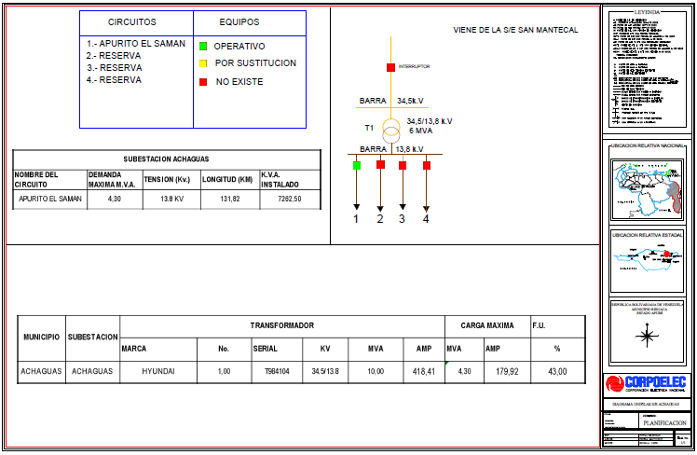
DESCRIPCION DEL PROYECTO
REHABILITACION INTEGRAL Y SUSTITUCIÓN POSTES DE CONCRETO, INSTALACIÓN DE HERRAJES, AISLADORES CONECTORES, ENTRE OTROS, SUSTITUCIÓN DE AISLADORES DE ESPIGA Y SUSPENSIÓN FUGADOS, SUSTITUCIÓN DE CORTACORRIENTES DE 15 KV. DIRECTOS EN BANCOS DE TRANSFORMACIÓN, SUSTITUCIÓN DE SECCIONADORES DE 15 KV. EN PUNTOS DE OPERACIÓN Y TRANSFERENCIA (NORMALIZACIÓN) Y SUSTITUCIÓN DE PARARRAYOS DE 15 KV, EN BANCOS DE TRANSFORMACIÓN.
ALCANCE DEL PROYECTO
MANTENIMIENTO MAYOR (53 KM SIMPLE TERNA), INCLUYE SUSTITUCIÓN POSTES DE CONCRETO, INSTALACIÓN DE HERRAJES, AISLADORES CONECTORES, ENTRE OTROS, SUSTITUCIÓN DE AISLADORES DE ESPIGA Y SUSPENSIÓN FUGADOS, SUSTITUCIÓN DE CORTACORRIENTES DE 15 KV, SUSTITUCIÓN DE SECCIONADORES DE 15 KV Y SUSTITUCIÓN DE PARARRAYOS DE 15 KV, EN BANCOS DE TRANSFORMACIÓN.
IMPACTO PARA EL SEN
MEJORA EN LA CALIDAD DEL SERVICIO ELECTRICO.
NÙMERO DE FAMILIAS BENEFICIADAS
POBLACION BENEFICIADA APROXIMADAMENTE: 12518
PERIODO DE EJECUCIÓN | LAPSO DE EJECUCION (EN MESES) | INICIO | FIN
 | 1 | 2028-02-10 | 2028-03-10
MONTO DE INVERSION ($) | 88,247.70 | FUENTE DE FINANCIAMIENTO |  | 2025 | 2026 | 2027 | 2028 | 2029 | 2030 | 2031
 |  |  |  |  |  |  | FEBRERO
OBSERVACIONES

CIRCUITO EL SAMAN 34.5 KV
PRTSEN 2025-2031
PRT-ESTADO-NNN
PRT-APURE-1
ESTADO | MUNICIPIO | DIRECCION |  | SITUACION ACTUAL DEL PROYECTO | FASE DEL PROYECTO | TIPO DE INSTALACIÓN | NOMBRE DE LA INSTALACIÓN | NIVEL DE TENSIÓN | UNIDAD DE MEDIDA ( MVA, MW, km) | CAPACIDAD KM o MVAR
APURE | SAN FERNANDO | EL SAMAN |  | CON INGENIERIA DE DETALLE | POR EJECUTAR | CIRCUITO | EL SAMAN | 34.5 | KM | 10
NOMBRE DEL PROYECTO |  |  |  | FOTOGRAFIA
REHABILITACIÓN ALIMENTADOR EL SAMAN 34.5 KV
DESCRIPCION DEL PROYECTO
REHABILITACION INTEGRAL Y SUSTITUCIÓN POSTES CORROÍDOS, INSTALACIÓN DE HERRAJES, AISLADORES CONECTORES, ENTRE OTROS, SUSTITUCIÓN DE CORTACORRIENTES DE 36 KV. DIRECTOS EN DERIVACIONES (NORMALIZACIÓN), SUSTITUCIÓN DE SECCIONADORES DE 36 KV. EN PUNTOS DE OPERACIONES (NORMALIZACIÓN), SUSTITUCIÓN DE AISLADORES DE ESPIGA, AISLADORES DE SUSPENSIÓN Y PARARRAYOS EXPLOTADOS REPOSICIÓN DE RETENIDAS EN MEDIA TENSIÓN.
ALCANCE DEL PROYECTO
MANTENIMIENTO MAYOR (10 KM SIMPLE TERNA), INCLUYE SUSTITUCIÓN POSTES CORROÍDOS, INSTALACIÓN DE HERRAJES, AISLADORES CONECTORES, ENTRE OTROS, SUSTITUCIÓN DE CORTACORRIENTES DE 36 KV. DIRECTOS EN DERIVACIONES (NORMALIZACIÓN), SUSTITUCIÓN DE SECCIONADORES DE 36 KV. EN PUNTOS DE OPERACIONES (NORMALIZACIÓN), SUSTITUCIÓN DE AISLADORES DE ESPIGA, AISLADORES DE SUSPENSIÓN Y PARARRAYOS EXPLOTADOS REPOSICIÓN DE RETENIDAS EN MEDIA TENSIÓN.
IMPACTO PARA EL SEN
MEJORA EN LA CALIDAD DEL SERVICIO ELECTRICO.
NÙMERO DE FAMILIAS BENEFICIADAS
POBLACION BENEFICIADA APROXIMADAMENTE: 3000
PERIODO DE EJECUCIÓN | LAPSO DE EJECUCION (EN MESES) | INICIO | FIN
 | 1 | 2028-03-10 | 2028-04-10
MONTO DE INVERSION ($) | 216,734.78 | FUENTE DE FINANCIAMIENTO |  | 2025 | 2026 | 2027 | 2028 | 2029 | 2030 | 2031
 |  |  |  |  |  |  | MARZO
OBSERVACIONES

CIRCUITO GUASIMAL 13.8 KV
PRTSEN 2025-2031
PRT-ESTADO-NNN
PRT-APURE-1
ESTADO | MUNICIPIO | DIRECCION |  | SITUACION ACTUAL DEL PROYECTO | FASE DEL PROYECTO | TIPO DE INSTALACIÓN | NOMBRE DE LA INSTALACIÓN | NIVEL DE TENSIÓN | UNIDAD DE MEDIDA ( MVA, MW, km) | CAPACIDAD KM o MVAR
APURE | SAN FERNANDO | GUASIMAL |  | CON INGENIERIA DE DETALLE | POR EJECUTAR | CIRCUITO | GUASIMAL | 13.8 | KM | 15
NOMBRE DEL PROYECTO |  |  |  | FOTOGRAFIA
REHABILITACIÓN CIRCUITO GUASIMAL 13.8 KV
DESCRIPCION DEL PROYECTO
REHABILITACION INTEGRAL DE Y SUSTITUCIÓN DE AISLADORES DE ESPIGA Y SUSPENSIÓN FUGADOS, SUSTITUCIÓN DE CORTACORRIENTES DE 15 KV. DIRECTOS EN BANCOS DE TRANSFORMACIÓN, SUSTITUCIÓN DE SECCIONADORES DE 15 KV. EN PUNTOS DE OPERACIÓN Y TRANSFERENCIA (NORMALIZACIÓN) Y SUSTITUCIÓN DE PARARRAYOS DE 15 KV, EN BANCOS DE TRANSFORMACIÓN.
ALCANCE DEL PROYECTO
MANTENIMIENTO MAYOR (15 KM SIMPLE TERNA), INCLUYE SUSTITUCIÓN DE AISLADORES DE ESPIGA Y SUSPENSIÓN FUGADOS, SUSTITUCIÓN DE CORTACORRIENTES DE 15 KV. DIRECTOS EN BANCOS DE TRANSFORMACIÓN, SUSTITUCIÓN DE SECCIONADORES DE 15 KV. EN PUNTOS DE OPERACIÓN Y TRANSFERENCIA (NORMALIZACIÓN) Y SUSTITUCIÓN DE PARARRAYOS DE 15 KV, EN BANCOS DE TRANSFORMACIÓN.
IMPACTO PARA EL SEN
MEJORA EN LA CALIDAD DEL SERVICIO ELECTRICO.
NÙMERO DE FAMILIAS BENEFICIADAS
POBLACION BENEFICIADA APROXIMADAMENTE: 8803
PERIODO DE EJECUCIÓN | LAPSO DE EJECUCION (EN MESES) | INICIO | FIN
 | 1 | 2028-02-21 | 2028-03-21
MONTO DE INVERSION ($) | 42,236.83 | FUENTE DE FINANCIAMIENTO |  | 2025 | 2026 | 2027 | 2028 | 2029 | 2030 | 2031
 |  |  |  |  |  |  | FEBRERO
OBSERVACIONES

CIRCUITO EL AMPARO I 13.8KV
PRTSEN 2025-2031
PRT-ESTADO-NNN
PRT-APURE-14
ESTADO | MUNICIPIO | DIRECCION |  | SITUACION ACTUAL DEL PROYECTO | FASE DEL PROYECTO | TIPO DE INSTALACIÓN | NOMBRE DE LA INSTALACIÓN | NIVEL DE TENSIÓN | UNIDAD DE MEDIDA ( MVA, MW, km) | CAPACIDAD KM o MVAR
APURE | PAEZ | EL AMPARO I |  | CON INGENIERIA DE DETALLE | POR EJECUTAR | CIRCUITO | EL AMPARO I | 13.8 KV | KM | 12
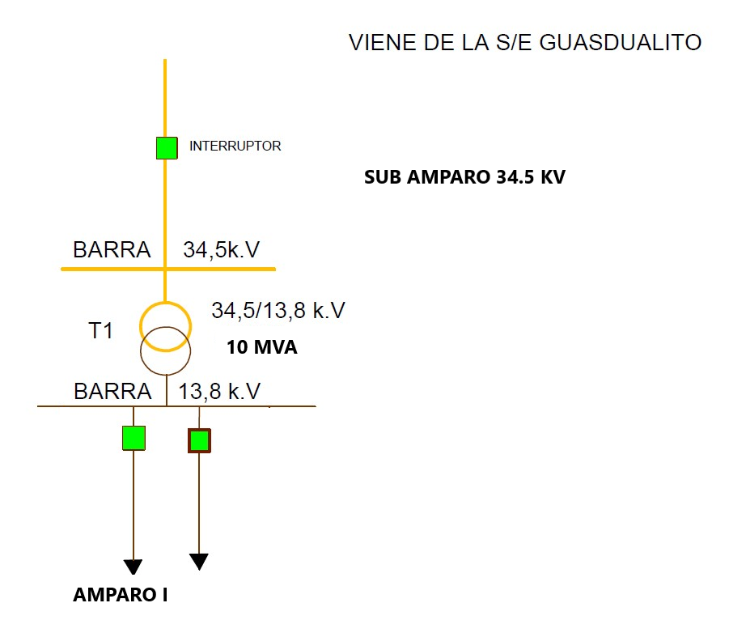
NOMBRE DEL PROYECTO |  |  |  | FOTOGRAFIA
REHABILITACIÓN CIRCUITO EL AMPARO I 13.8 KV
DESCRIPCION DEL PROYECTO
REHABILITACION INTEGRAL CIRCUITO EL AMPARO I 13.8 KV
ALCANCE DEL PROYECTO
MANTENIMIENTO MAYOR (12 KM SIMPLE TERNA), SUSTITUCIÓN DE CORTACORRIENTES DE 15 KV. DIRECTOS EN DERIVACIONES (NORMALIZACIÓN), SUSTITUCIÓN DE SECCIONADORES DE 15 KV. EN PUNTOS DE OPERACIONES (NORMALIZACIÓN), SUSTITUCIÓN DE AISLADORES DE ESPIGA, AISLADORES DE SUSPENSIÓN Y PARARRAYOS DE 15KV FUGADOS, REPOSICIÓN DE RETENIDAS EN MEDIA TENSIÓN, CAMBIO DE CONDUCTOR
IMPACTO PARA EL SEN
REDISTRIBUCION DE CARGA CON REDES ADYACENTES PARA DAR ESTABILIDAD A LA RED DE DISTRIBUCION
NÙMERO DE FAMILIAS BENEFICIADAS
POBLACION BENEFICIADA APROXIMADAMENTE: 5627
PERIODO DE EJECUCIÓN | LAPSO DE EJECUCION (EN MESES) | INICIO | FIN
 | 1 | 2027-03-01 | 2027-04-01
MONTO DE INVERSION ($) | 39,425.64 | FUENTE DE FINANCIAMIENTO |  | 2025 | 2026 | 2027 | 2028 | 2029 | 2030 | 2031
 |  |  |  |  |  | MARZO
OBSERVACIONES

CIRCUITO EL AMPARO II 13.8KV
PRTSEN 2025-2031
PRT-ESTADO-NNN
PRT-APURE-14
ESTADO | MUNICIPIO | DIRECCION |  | SITUACION ACTUAL DEL PROYECTO | FASE DEL PROYECTO | TIPO DE INSTALACIÓN | NOMBRE DE LA INSTALACIÓN | NIVEL DE TENSIÓN | UNIDAD DE MEDIDA ( MVA, MW, km) | CAPACIDAD KM o MVAR
APURE | PAEZ | EL AMPARO II |  | CON INGENIERIA DE DETALLE | POR EJECUTAR | CIRCUITO | EL AMPARO II | 13.8 KV | KM | 12
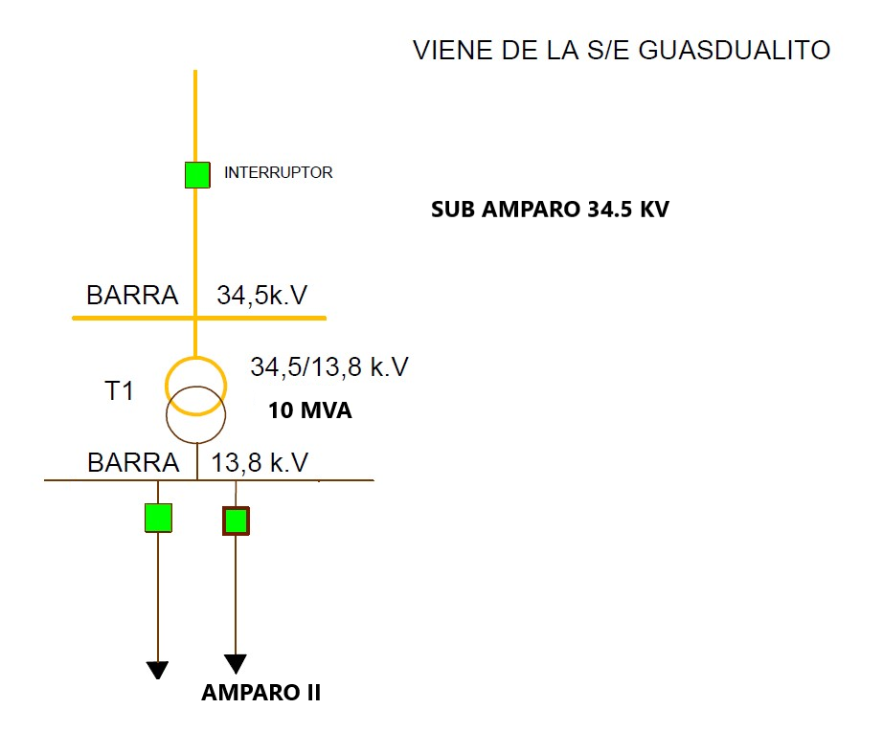
NOMBRE DEL PROYECTO |  |  |  | FOTOGRAFIA
REHABILITACIÓN CIRCUITO EL AMPARO II 13.8 KV
DESCRIPCION DEL PROYECTO
REHABILITACION INTEGRAL CIRCUITO EL AMPARO II 13.8 KV
ALCANCE DEL PROYECTO
MANTENIMIENTO MAYOR (12 KM SIMPLE TERNA), SUSTITUCIÓN DE CORTACORRIENTES DE 15 KV. DIRECTOS EN DERIVACIONES (NORMALIZACIÓN), SUSTITUCIÓN DE SECCIONADORES DE 15 KV. EN PUNTOS DE OPERACIONES (NORMALIZACIÓN), SUSTITUCIÓN DE AISLADORES DE ESPIGA, AISLADORES DE SUSPENSIÓN Y PARARRAYOS DE 15KV FUGADOS, REPOSICIÓN DE RETENIDAS EN MEDIA TENSIÓN, CAMBIO DE CONDUCTOR
IMPACTO PARA EL SEN
REDISTRIBUCION DE CARGA CON REDES ADYACENTES PARA DAR ESTABILIDAD A LA RED DE DISTRIBUCION
NÙMERO DE FAMILIAS BENEFICIADAS
POBLACION BENEFICIADA APROXIMADAMENTE: 4200
PERIODO DE EJECUCIÓN | LAPSO DE EJECUCION (EN MESES) | INICIO | FIN
 | 1 | 2027-01-25 | 2027-02-25
MONTO DE INVERSION ($) | 39,425.64 | FUENTE DE FINANCIAMIENTO |  | 2025 | 2026 | 2027 | 2028 | 2029 | 2030 | 2031
 |  |  |  |  |  | ENERO
OBSERVACIONES

ALIMENTADOR LA TRINIDAD 34.5 KV
PRTSEN 2025-2031
PRT-ESTADO-NNN
PRT-APURE-14
ESTADO | MUNICIPIO | DIRECCION |  | SITUACION ACTUAL DEL PROYECTO | FASE DEL PROYECTO | TIPO DE INSTALACIÓN | NOMBRE DE LA INSTALACIÓN | NIVEL DE TENSIÓN | UNIDAD DE MEDIDA ( MVA, MW, km) | CAPACIDAD KM o MVAR
APURE | RÓMULO GALLEGOS | LATRINIDAD 34.5 KV |  | CON INGENIERIA DE DETALLE | POR EJECUTAR | CIRCUITO | LATRINIDAD | 34.5 KV | KM | 31
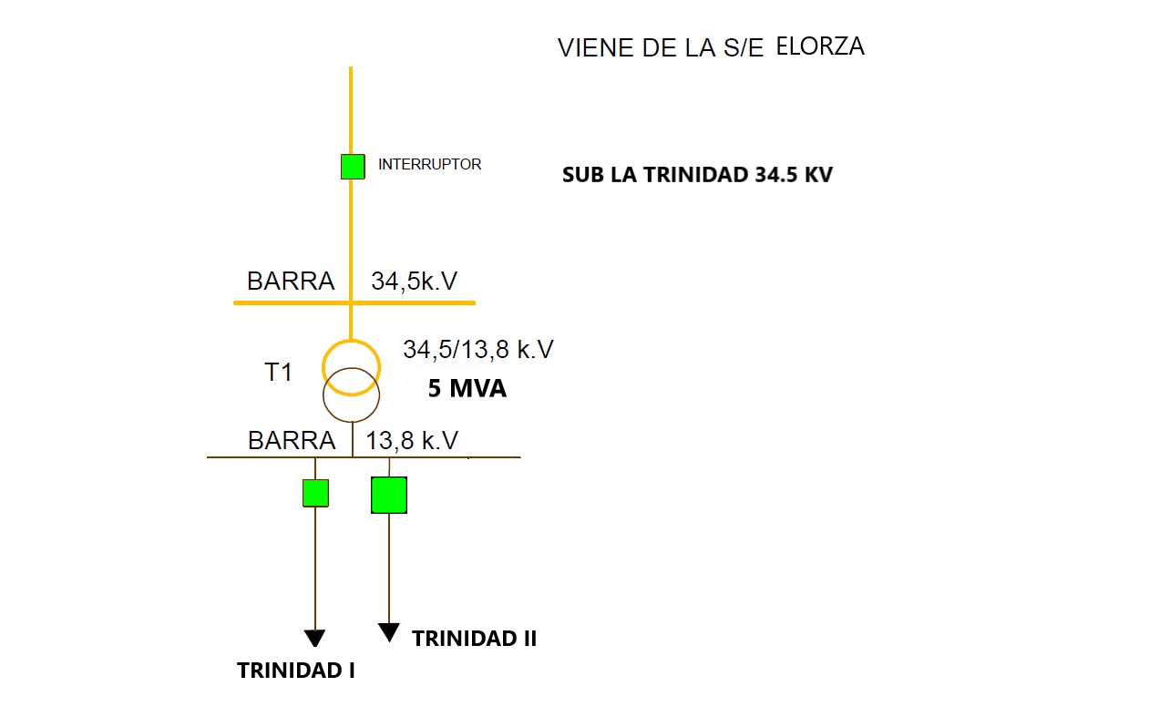
NOMBRE DEL PROYECTO |  |  |  | FOTOGRAFIA
REHABILITACIÓN ALIMENTADOR LATRINIDAD 34.5 KV
DESCRIPCION DEL PROYECTO
REHABILITACION INTEGRAL ALIMENTADOR LATRINIDAD 34.5 KV
ALCANCE DEL PROYECTO
MANTENIMIENTO MAYOR (31 KM SIMPLE TERNA), SUSTITUCIÓN POSTES DE CONCRETO FRACTURADOS, INSTALACIÓN DE HERRAJES, AISLADORES CONECTORES, ENTRE OTROS, SUSTITUCIÓN DE CORTACORRIENTES DE 36 KV. DIRECTOS EN DERIVACIONES (NORMALIZACIÓN), SUSTITUCIÓN DE SECCIONADORES DE 36 KV. EN PUNTOS DE OPERACIONES (NORMALIZACIÓN), SUSTITUCIÓN DE AISLADORES DE ESPIGA, AISLADORES DE SUSPENSIÓN Y PARARRAYOS DE 36 FUGADOS REPOSICIÓN DE RETENIDAS EN MEDIA TENSIÓN.
IMPACTO PARA EL SEN
REDISTRIBUCION DE CARGA CON REDES ADYACENTES PARA DAR ESTABILIDAD A LA RED DE DISTRIBUCION
NÙMERO DE FAMILIAS BENEFICIADAS
POBLACION BENEFICIADA APROXIMADAMENTE: 5874
PERIODO DE EJECUCIÓN | LAPSO DE EJECUCION (EN MESES) | INICIO | FIN
 | 1 | 2029-02-12 | 2029-03-12
MONTO DE INVERSION ($) | 106,383.13 | FUENTE DE FINANCIAMIENTO |  | 2025 | 2026 | 2027 | 2028 | 2029 | 2030 | 2031
 |  |  |  |  |  |  |  | FEBRERO
OBSERVACIONES

CIRCUITO ORICHUNA 13.8KV
PRTSEN 2025-2031
PRT-ESTADO-NNN
PRT-APURE-14
ESTADO | MUNICIPIO | DIRECCION |  | SITUACION ACTUAL DEL PROYECTO | FASE DEL PROYECTO | TIPO DE INSTALACIÓN | NOMBRE DE LA INSTALACIÓN | NIVEL DE TENSIÓN | UNIDAD DE MEDIDA ( MVA, MW, km) | CAPACIDAD KM o MVAR
APURE | RÓMULO GALLEGOS | ORICHUNA |  | CON INGENIERIA DE DETALLE | POR EJECUTAR | CIRCUITO | ORICHUNA | 13.8 KV | KM | 8
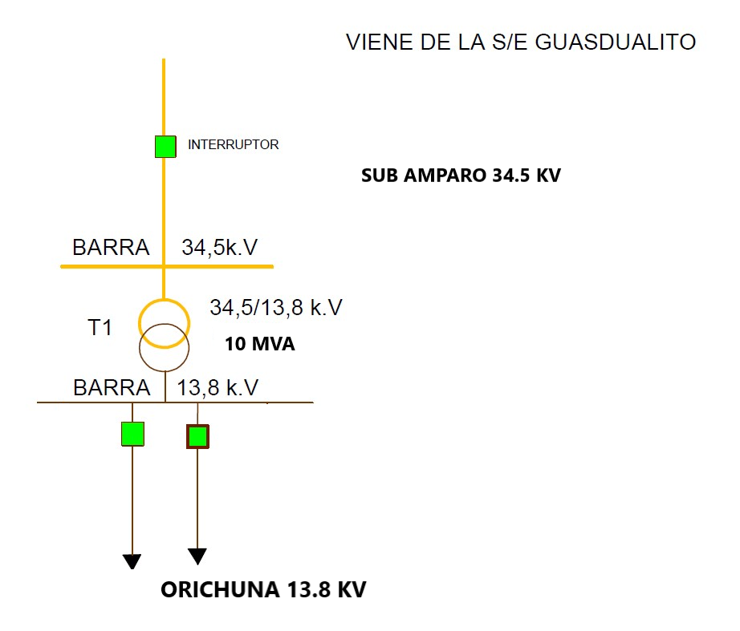
NOMBRE DEL PROYECTO |  |  |  | FOTOGRAFIA
REHABILITACIÓN CIRCUITO ORICHUNA 13.8 KV
DESCRIPCION DEL PROYECTO
REHABILITACION INTEGRAL CIRCUITO ORICHUNA 13.8 KV
ALCANCE DEL PROYECTO
MANTENIMIENTO MAYOR (8 KM SIMPLE TERNA), SUSTITUCIÓN POSTES FRACTURADOS, INSTALACIÓN DE HERRAJES, AISLADORES, CONECTORES ENTRE OTROS, SUSTITUCIÓN DE CORTACORRIENTES DE 15 KV. DIRECTOS EN DERIVACIONES (NORMALIZACIÓN), SUSTITUCIÓN DE SECCIONADORES DE 15 KV. EN PUNTOS DE OPERACIONES (NORMALIZACIÓN), SUSTITUCIÓN DE AISLADORES DE ESPIGA, AISLADORES DE SUSPENSIÓN Y PARARRAYOS DE 15 FUGADOS, REPOSICIÓN DE RETENIDAS EN MEDIA TENSIÓN, CAMBIO DE CONDUCTOR
IMPACTO PARA EL SEN
REDISTRIBUCION DE CARGA CON REDES ADYACENTES PARA DAR ESTABILIDAD A LA RED DE DISTRIBUCION
NÙMERO DE FAMILIAS BENEFICIADAS
POBLACION BENEFICIADA APROXIMADAMENTE: 2620
PERIODO DE EJECUCIÓN | LAPSO DE EJECUCION (EN MESES) | INICIO | FIN
 | 1 | 2027-01-04 | 2027-02-04
MONTO DE INVERSION ($) | 53,874.71 | FUENTE DE FINANCIAMIENTO |  | 2025 | 2026 | 2027 | 2028 | 2029 | 2030 | 2031
 |  |  |  |  |  | ENERO
OBSERVACIONES

CIRCUITO ELORZA II 13.8 KV
PRTSEN 2025-2031
PRT-ESTADO-NNN
PRT-APURE-14
ESTADO | MUNICIPIO | DIRECCION |  | SITUACION ACTUAL DEL PROYECTO | FASE DEL PROYECTO | TIPO DE INSTALACIÓN | NOMBRE DE LA INSTALACIÓN | NIVEL DE TENSIÓN | UNIDAD DE MEDIDA ( MVA, MW, km) | CAPACIDAD KM o MVAR
APURE | RÓMULO GALLEGOS | ELORZA II |  | CON INGENIERIA DE DETALLE | POR EJECUTAR | CIRCUITO | ELORZA II | 13.8 KV | KM | 3
NOMBRE DEL PROYECTO |  |  |  | FOTOGRAFIA
REHABILITACIÓN CIRCUITO ELORZA II 13.8 KV |  |  |  | 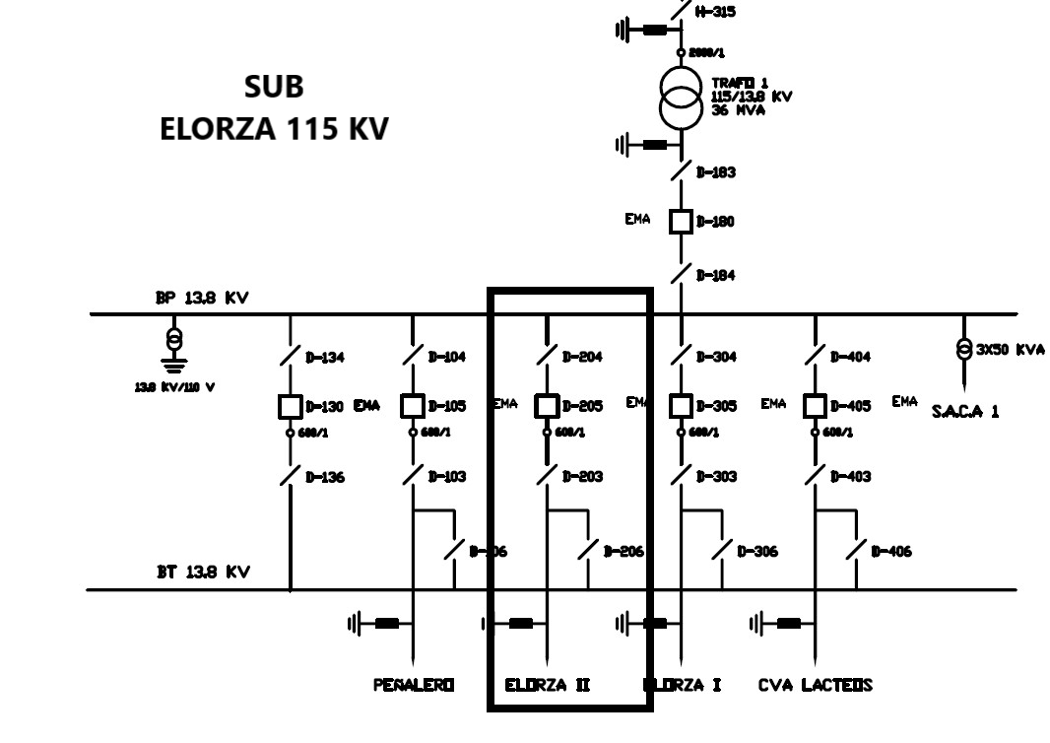
DESCRIPCION DEL PROYECTO
REHABILITACION INTEGRAL CIRCUITO ELORZA II 13.8 KV
ALCANCE DEL PROYECTO
MANTENIMIENTO MAYOR (3 KM SIMPLE TERNA), SUSTITUCIÓN DE CORTACORRIENTES DE 15 KV. DIRECTOS EN DERIVACIONES (NORMALIZACIÓN), SUSTITUCIÓN DE SECCIONADORES DE 15 KV. EN PUNTOS DE OPERACIONES (NORMALIZACIÓN), SUSTITUCIÓN DE AISLADORES DE ESPIGA, AISLADORES DE SUSPENSIÓN Y PARARRAYOS DE 15 FUGADOS REPOSICIÓN DE RETENIDAS EN MEDIA TENSIÓN
IMPACTO PARA EL SEN
REDISTRIBUCION DE CARGA CON REDES ADYACENTES PARA DAR ESTABILIDAD A LA RED DE DISTRIBUCION
NÙMERO DE FAMILIAS BENEFICIADAS
POBLACION BENEFICIADA APROXIMADAMENTE: 10674
PERIODO DE EJECUCIÓN | LAPSO DE EJECUCION (EN MESES) | INICIO | FIN
 | 1 | 2029-01-29 | 2029-02-28
MONTO DE INVERSION ($) | 60,948.07 | FUENTE DE FINANCIAMIENTO |  | 2025 | 2026 | 2027 | 2028 | 2029 | 2030 | 2031
 |  |  |  |  |  |  |  | ENERO
OBSERVACIONES

REHABILITACION DE BANCOS DE CON
PRTSEN 2025-2031
PRT-ESTADO-NNN
PRT-APURE-15
ESTADO | MUNICIPIO | DIRECCION |  | SITUACION ACTUAL DEL PROYECTO | FASE DEL PROYECTO | TIPO DE INSTALACIÓN | NOMBRE DE LA INSTALACIÓN | NIVEL DE TENSIÓN | UNIDAD DE MEDIDA ( MVA, MW, km) | CAPACIDAD KM o MVAR
APURE | SAN FERNANDO | SAN FERNANDO |  | CON INGENIERIA DE DETALLE | POR EJECUTAR | CIRCUITO | BANCO DE CONDENSANDORES | 13.8 KV | KVAR | 308.250,0
NOMBRE DEL PROYECTO |  |  |  | FOTOGRAFIA
REHABILITACION DE LOS BANCOS DE CONDENSADORES DE LOS CIRCUITOS EN 13.8KV DEL ESTADO APURE. |  |  |  | 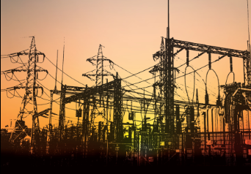
DESCRIPCION DEL PROYECTO
REHABILITACION INTEGRAL DE SALIDA DE DISTRIBUCION Y CIRCUITO EN MEDIA TENSION
ALCANCE DEL PROYECTO
RECUPERACION PARCIAL LOS BANCOS DE CONDENSADORES DE LOS CIRCUITOS EN 13.8KV DEL ESTADO APURE.
IMPACTO PARA EL SEN
AUMENTO DE CAPACIDAD DE 308.250,0 KVAR A LOS CIRCUITOS EN 13.8KV. EN BENEFICIO DE APROXIMADAMENTE 117000 USUARIOS DE LOS MUNICIPIOS SAN FERNANDO, BIRUACA, ACHAGUAS Y PAEZ.
NÙMERO DE FAMILIAS BENEFICIADAS
POBLACION BENEFICIADA APROXIMADAMENTE: 5891
PERIODO DE EJECUCIÓN | LAPSO DE EJECUCION (EN MESES) | INICIO | FIN
 | 14 | 2026-02-12 | 30/04/2027
MONTO DE INVERSION ($) | 14,995.20 | FUENTE DE FINANCIAMIENTO |  | 2025 | 2026 | 2027 | 2028 | 2029 | 2030 | 2031
 |  |  |  |  | DICIEMBRE
OBSERVACIONES

